2.Giới thiệu tổng quan
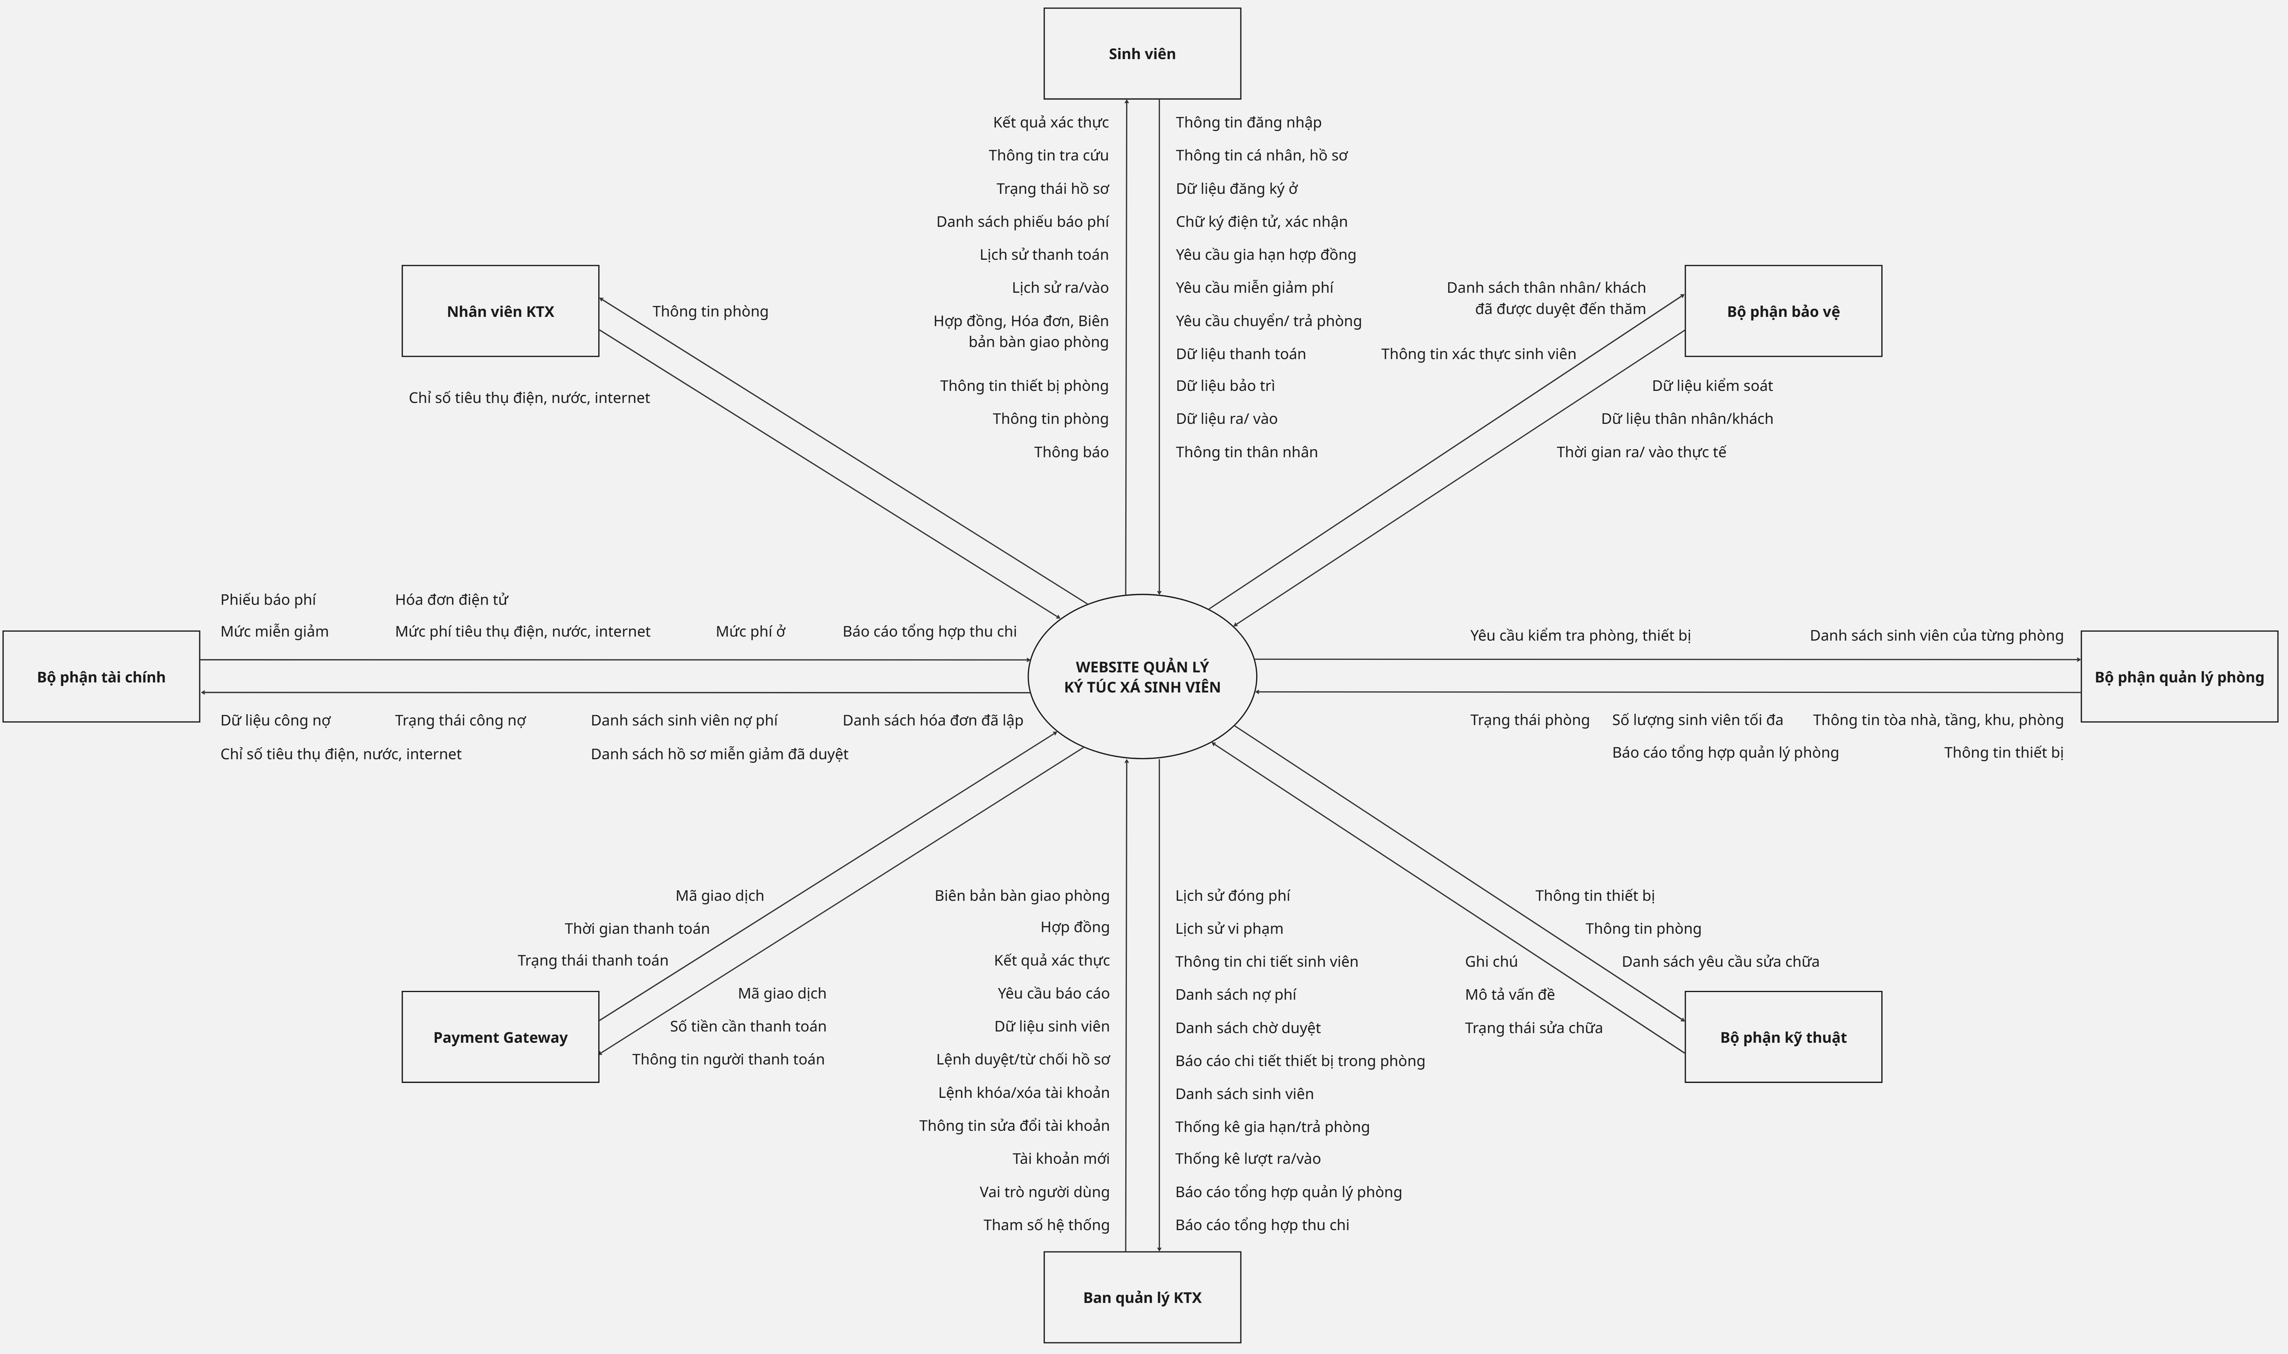
HỒ SƠ MÔ TẢ YÊU CẦU SẢN PHẨM: [Website quản lý ký túc xá sinh viên]
1. Giới thiệu tổng quan: (Overview)
1.1. Mục tiêu dự án Website quản lý ký túc xá được xây dựng nhằm thực hiện chuyển đổi số toàn diện quy trình quản lý nội trú tại Đại học Văn Lang. Mục tiêu là thay thế các quy trình thủ công và phần mềm rời rạc, tạo ra một hệ thống tập trung, minh bạch và hiệu quả. Nhằm tăng cường vận hành: Duyệt hồ sơ, phân phòng, và quản lý công nợ, giúp giảm thiểu sai sót dữ liệu và tiết kiệm thời gian xử lý nghiệp vụ cho ban quản lý, bộ phận quản lý phòng và bộ phận tài chính. Nâng cao trải nghiệm người dùng: Cung cấp kênh tự phục vụ trực tuyến cho sinh viên (đăng ký, thanh toán, đổi phòng, gửi yêu cầu miễn giảm/ sửa chữa), tăng tính thuận tiện và an toàn thông tin. Hỗ trợ ra quyết định: Cung cấp dữ liệu theo dõi tình trạng phòng, lịch sử thanh toán và lưu lượng ra vào cho ban giám đốc ký túc xá và nhà trường. Các chức năng cốt lõi dành cho sinh viên bao gồm: Đăng ký chỗ ở trực tuyến (có ưu tiên xét duyệt), theo dõi lịch sử thanh toán (tiền phòng, điện, nước), đóng phí online, gửi yêu cầu miễn giảm/ sửa chữa. Đối với ban quản lý/ quản lý phòng/ tài chính/ kỹ thuật/ bảo vệ có các chức năng: Duyệt hồ sơ, quản lý phòng, quản lý thu phí và công nợ, xử lý sự cố kỹ thuật, và quản lý lịch sử ra vào. 1.2. Phạm vi dự án: Phạm vi (In-Scope): - Toàn bộ quy trình quản lý nội trú: Đăng ký, xét duyệt, phân phòng, vào ở/rời ký túc xá, theo dõi chi phí/công nợ, quản lý phòng, đổi phòng, gửi yêu cầu. - Quản lý hồ sơ và giao dịch: Hồ sơ sinh viên, hợp đồng thuê, thông báo và lịch sử thanh toán/giao dịch. - Tích hợp (Integration Points): + Tích hợp với cổng thanh toán (Payment Gateway) để thực hiện giao dịch đóng phí trực tuyến. + Tích hợp thông báo qua Email (Trường), SMS, Zalo. Giới hạn (Out-of-Scope): - Không bao gồm: Các chức năng ngoài phạm vi quản lý nội trú (quản lý căn-tin/thực phẩm, sự kiện ngoại khóa, dịch vụ thương mại khác). 1.3. Thời gian và ngân sách dự kiến của dự án 1.3.1. Thời gian dự kiến - Tuần 1 - 2: Lập hồ sơ mô tả yêu cầu sản phẩm (SRS) - Phần tổng quan &

2. Các bên liên quan: (Stakeholders)
LOẠI | VAI TRÒ | TRÁCH NHIỆM TRONG DỰ ÁN
Inside stakeholders | Project Manager | Chịu trách nhiệm lập kế hoạch tổng thể, điều phối nguồn lực, giám sát tiến độ, thực hiện và kết thúc dự án đúng hạn
 | Technical Leader | Hướng dẫn định hướng kỹ thuật của dự án, hỗ trợ giải quyết các vấn đề kỹ thuật phức tạp, lựa chọn công nghệ phù hợp
 | Technical Architet | Thiết kế kiến trúc hệ thống tổng thể và đảm bảo tất cả các thành phần hoạt động hiệu quả và tích hợp tốt
 | Developer | Chịu trách nhiệm viết, kiểm tra và bảo trì mã cho hệ thống
 | Business Analyst | Đóng vai trò cầu nối giữa các bên liên quan và nhóm dự án. Họ thu thập yêu cầu, phân tích nhu cầu kinh doanh và đảm bảo dự án phù hợp với mục tiêu của tổ chức
 | Tester | Có trách nhiệm xác minh hệ thống đáp ứng các tiêu chuẩn chất lượng trước khi triển khai
 | Admin | Quản lý máy chủ, cài đặt, cấu hình, phân quyền người dùng, giám sát an ninh, sao lưu dữ liệu và đảm bảo hệ thống luôn hoạt động ổn định
Outside stakeholders | Sinh viên | Nhóm người sử dụng chính. Sinh viên sử dụng hệ thống để đăng ký hoặc đổi phòng trực tuyến, theo dõi hợp đồng, thanh toán tiền phòng/điện/nước, gửi yêu cầu sửa chữa và nhận các thông báo quan trọng từ ký túc xá
 | Ban quản lý ký túc xá | Đơn vị điều hành trực tiếp ký túc xá. Ban quản lý xét duyệt hồ sơ đăng ký, phân phòng, quản lý hợp đồng, giám sát tình trạng phòng, lập lịch bảo trì và tổng hợp báo cáo về hoạt động ký túc xá
 | Bộ phận tài chính | Phụ trách quản lý tài chính của ký túc xá. Bộ phận này tạo và quản lý hóa đơn, ghi nhận thanh toán, theo dõi công nợ, đối soát dữ liệu và xuất các báo cáo tài chính định kỳ
 | Bộ phận kỹ thuật | Đảm nhận công việc sửa chữa và bảo trì cơ sở vật chất. Nhân viên kỹ thuật tiếp nhận yêu cầu từ hệ thống, xử lý sự cố, cập nhật tiến độ và quản lý lịch bảo trì
 | Bộ phận bảo vệ | Chịu trách nhiệm đảm bảo an ninh trong ký túc xá. Họ sử dụng hệ thống để quản lý và ghi nhận việc ra/vào của sinh viên và khách, góp phần duy trì an ninh
 | Bộ phận quản lý phòng | Theo dõi tình trạng phòng ở và cơ sở vật chất, chất lượng phòng, cập nhật thông tin phòng trống, phòng bảo trì để đảm bảo phòng ở luôn sẵn sàng
 | Nhân viên ký túc xá | Ghi nhận mức sử dụng điện, nước và phí sinh hoạt của từng phòng, phát hiện phòng vượt mức sử dụng và chuyển dữ liệu cho bộ phận tài chính để lập phiếu thu
 | Ban giám đốc ký túc xá | Quản lý điều hành cấp cao của ký túc xá, phê duyệt kế hoạch vận hành, giám sát hoạt động và ra quyết định chiến lược dựa trên dữ liệu từ hệ thống.
 | Ban giám hiệu | Lãnh đạo cấp cao của nhà trường. Ban Giám hiệu giám sát tổng thể hoạt động ký túc xá, phê duyệt chính sách và đưa ra quyết định quản lý dựa trên dữ liệu hệ thống
 | Phòng công tác sinh viên | Phối hợp với ký túc xá trong việc quản lý hồ sơ sinh viên. Phòng này hỗ trợ xác minh dữ liệu và thông tin ưu tiên để ban quản lý xét duyệt
 | Phòng đào tạo | Quản lý dữ liệu học tập và tình trạng sinh viên. Phòng này cung cấp thông tin sinh viên tốt nghiệp hoặc thôi học để ký túc xá kịp thời cập nhật tình trạng lưu trú
3. Bối cảnh hiện tại (Current Situation)
3.1. Tình hình hiện tại của khách hàng Hiện nay, công tác quản lý ký túc xá sinh viên tại trường đại học Văn Lang vẫn còn nhiều hạn chế. - Ký túc xá Phan Huy Ích với quy mô hơn 3.000 chỗ ở đã áp dụng một phần mềm quản lý cơ bản, tuy nhiên chức năng còn hạn chế và chưa đáp ứng đầy đủ yêu cầu thực tế. - Ký túc xá Đặng Thùy Trâm vẫn chủ yếu dựa vào bảng tính Excel để quản lý dữ liệu. Cách làm này khiến thông tin bị phân tán, rời rạc và thiếu tính đồng bộ. Việc tổng hợp dữ liệu từ nhiều cơ sở trở nên phức tạp, dễ xảy ra nhầm lẫn, gây khó khăn cho công tác quản lý và ra quyết định. 3.2. Các nghiệp vụ hiện tại - Đăng ký hồ sơ: Sinh viên phải đến trực tiếp ký túc xá, điền thông tin vào mẫu giấy. Hồ sơ được cộng tác viên tiếp nhận và tổng hợp, trong đó có phân loại các trường hợp đặc biệt cần ưu tiên (sinh viên diện chính sách, hộ nghèo, vấn đề sức khỏe). - Xét duyệt và phân phòng: Sau khi tiếp nhận, ban quản lý xem xét hồ sơ, xác định phòng trống, phân bổ nam – nữ và gửi thông báo kết quả qua email trong vòng 2 ngày. Quy trình thủ công này mất nhiều thời gian và dễ dẫn đến sai sót. - Chuyển phòng: Khi có nhu cầu, sinh viên phải trực tiếp gặp nhân viên ký túc xá để trình bày lý do và chờ được xử lý. - Quản lý sinh viên tốt nghiệp: Ban quản lý cần phối hợp với Phòng đào tạo để lấy dữ liệu về sinh viên đã tốt nghiệp, đảm bảo tuân thủ quy định không cho phép tiếp tục lưu trú. - Quản lý phí: Tiền phòng và các chi phí điện, nước được theo dõi rời rạc. Do các loại phòng có mức phí khác nhau (phòng 4 người, 8 người, phòng có máy lạnh…), việc tính toán thường xuyên phát sinh nhầm lẫn. Những trường hợp sinh viên vào ở giữa tháng càng làm cho việc chia phí trở nên phức tạp. - Theo dõi công nợ: Việc lập danh sách sinh viên nợ phí hoàn toàn thủ công. Những sinh viên nợ từ 3 tháng trở lên sẽ bị buộc rời khỏi ký túc xá. - Quản lý ra/vào: Bảo vệ kiểm soát bằng cách đối chiếu thông tin sinh viên hoặc người thân. Tuy nhiên dữ liệu hiện chưa được liên kết tập trung, khiến quá trì

4. Tầm nhìn sản phẩm (Product Vision)
Hệ thống quản lý ký túc xá sinh viên được phát triển nhằm thay thế hoàn toàn các quy trình thủ công và phần mềm rời rạc hiện nay, hướng đến một nền tảng quản trị tập trung, số hóa toàn bộ nghiệp vụ phục vụ sinh viên. Sản phẩm cho phép thực hiện mọi hoạt động quan trọng như đăng ký, xét duyệt, phân phòng, quản lý hợp đồng và lưu trú, tính phí và thanh toán trực tuyến, theo dõi công nợ, xử lý yêu cầu sửa chữa và chuyển phòng, kiểm soát ra/vào và cung cấp báo cáo quản trị. Việc triển khai hệ thống giúp loại bỏ sai sót và chậm trễ của quy trình giấy tờ, đáp ứng quy mô hàng nghìn sinh viên, nâng cao tính minh bạch tài chính, tối ưu vận hành và cải thiện trải nghiệm của sinh viên, ban quản lý và các bộ phận bên trong ký túc xá. Hệ thống phục vụ cho nhiều nhóm đối tượng: sinh viên, phụ huynh, ban quản lý ký túc xá, phòng tài chính, nhân viên kỹ thuật, bảo vệ, các phòng ban của nhà trường và đội ngũ quản trị hệ thống, nhằm đảm bảo họ đều truy cập được dữ liệu chính xác, thời gian thực, trong một môi trường bảo mật, ổn định và mở rộng linh hoạt theo định hướng chuyển đổi số của trường Đại học Văn Lang.
5. Sơ đồ tổng quan hệ thống (Context Diagram)
Link Context Diagram: | https://miro.com/app/board/uXjVJnaO1f4=/?share_link_id=544631316630

5.Business Processes
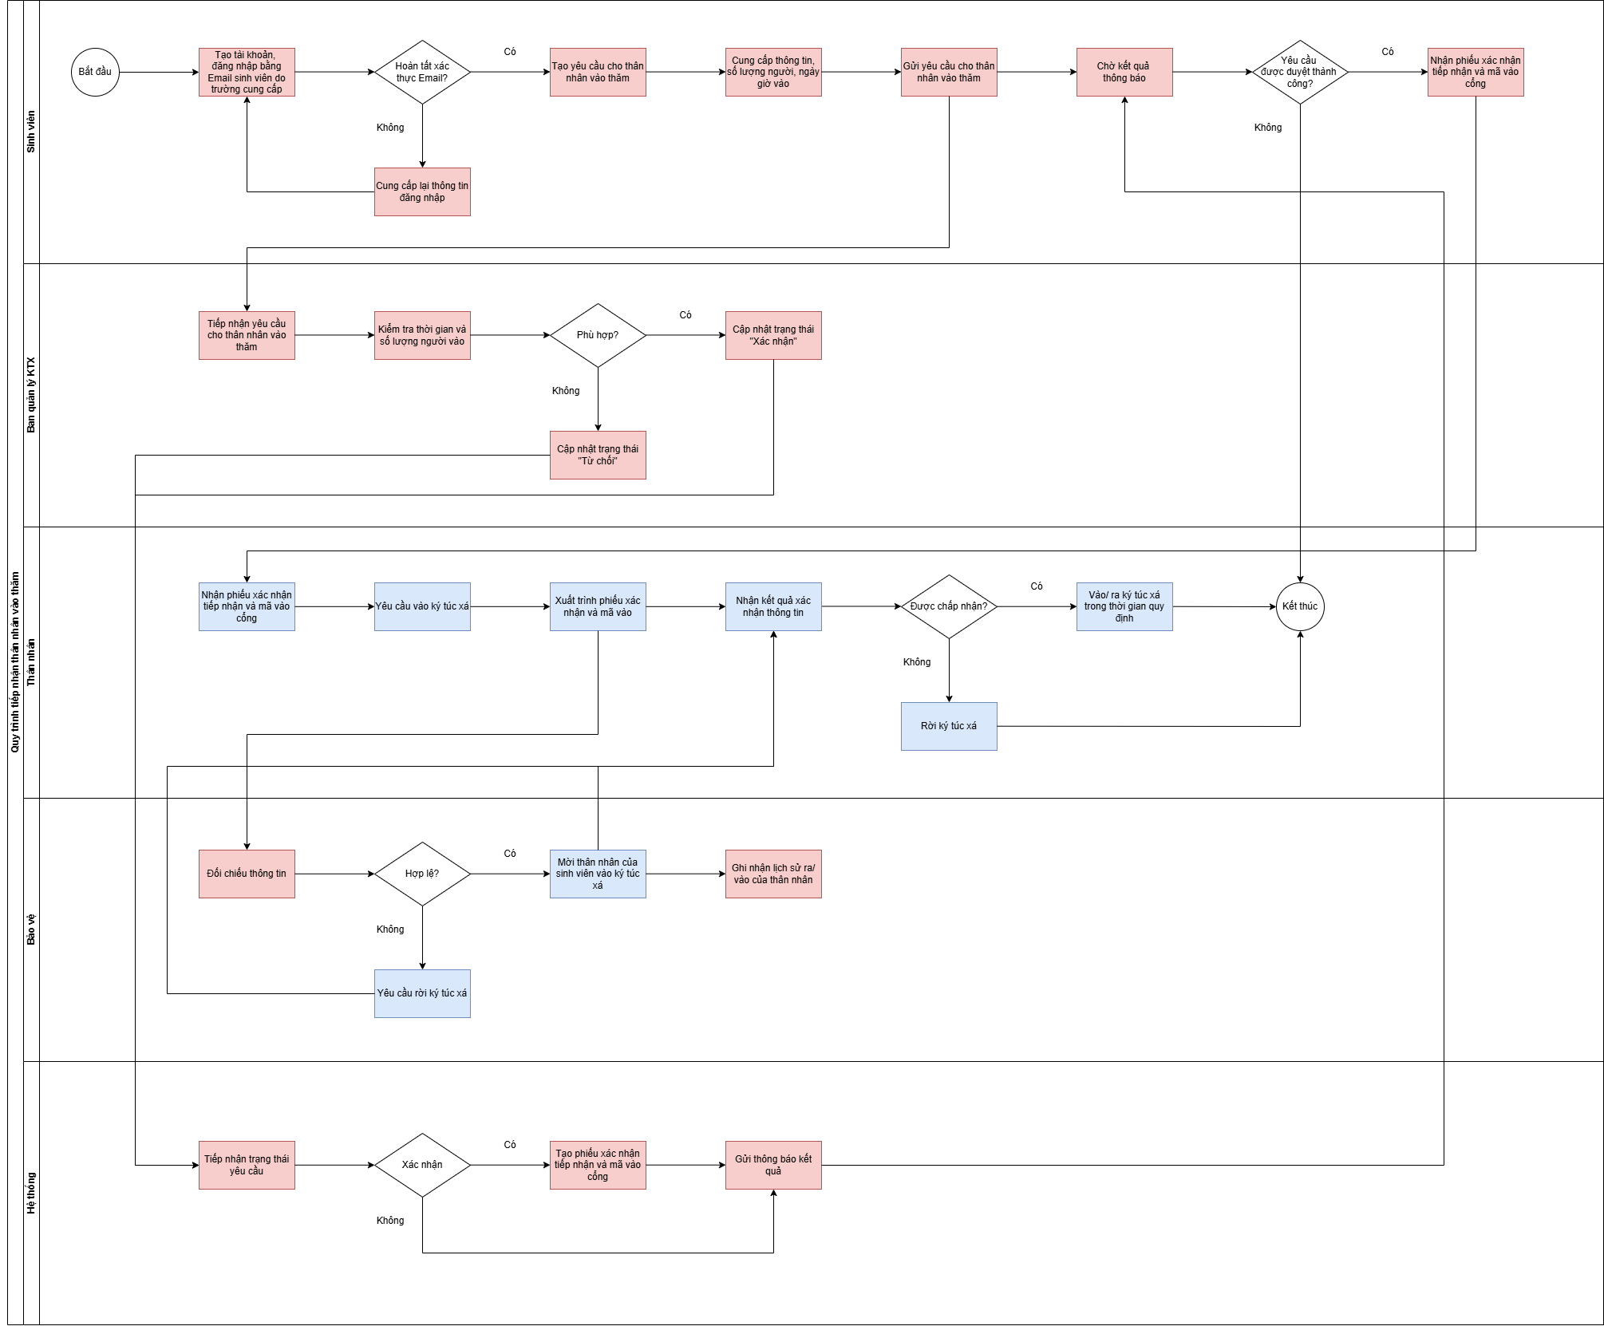
MÔ TẢ CÁC KỊCH BẢN VẬN HÀNH SAU KHI CÓ PHẦN MỀM

Liệt kê danh sách các quy trình và phân công
1. Quy trình tổng quan và quản lý ký túc xá (Linh, Kim) | Xong | Đã thống nhất
2. Quy trình cấu hình các thông tin quản trị hệ thống (Linh, Kim) | Xong | Đã thống nhất
3. Quy trình đăng ký ký túc xá (Nhật Linh) | Xong | Đã thống nhất
4. Quy trình vào ở ký túc xá (Phú, Tài) | Xong | Đã thống nhất
5. Quy trình chuyển phòng (Nhật Linh) | Xong | Đã thống nhất
6. Quy trình xuất phiếu báo phí hàng tháng (Tài, Nhi) | Xong | Đã thống nhất
7. Quy trình đóng phí của sinh viên (Kim, Nhi) | Xong | Đã thống nhất
8. Quy trình kết thúc ở ký túc xá (Kim, Thịnh) | Xong | Đã thống nhất
9. Quy trình xin giảm hoặc hoãn đóng phí ở ký túc xá (Tài, Thịnh) | Xong | Đã thống nhất
10. Thống kê báo cáo
11. Quy trình tiếp nhận thân nhân vào thăm (Nhi, Phú) | Xong | Đã thống nhất
Quy ước biểu diễn hành động trong sơ đồ quy trình

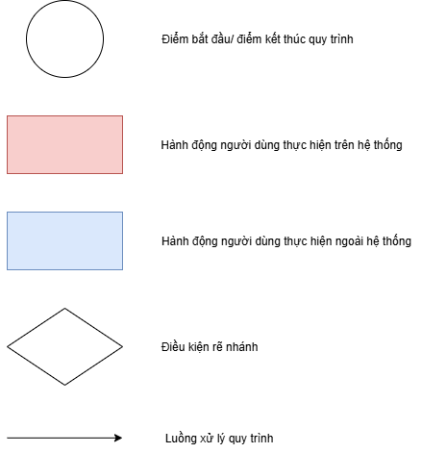

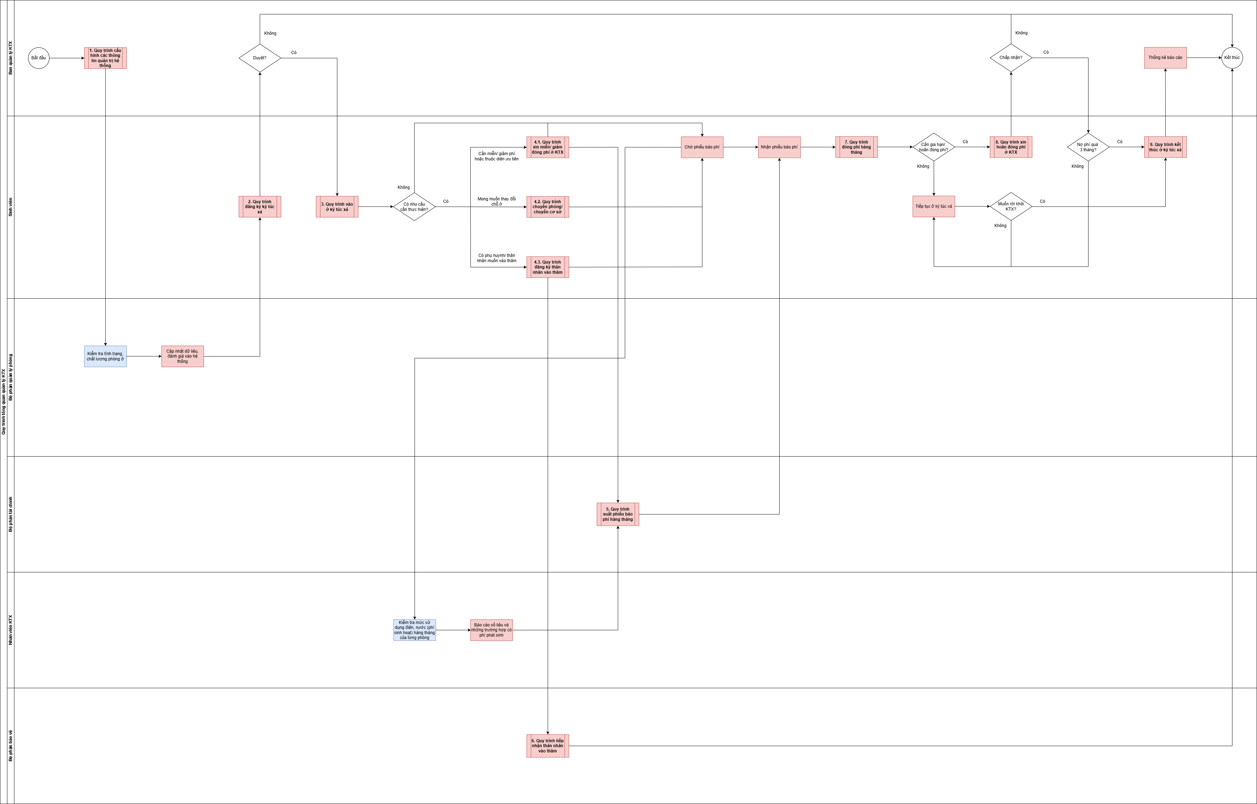
1. Quy trình tổng quan và quản lý ký túc xá (Linh, Kim)

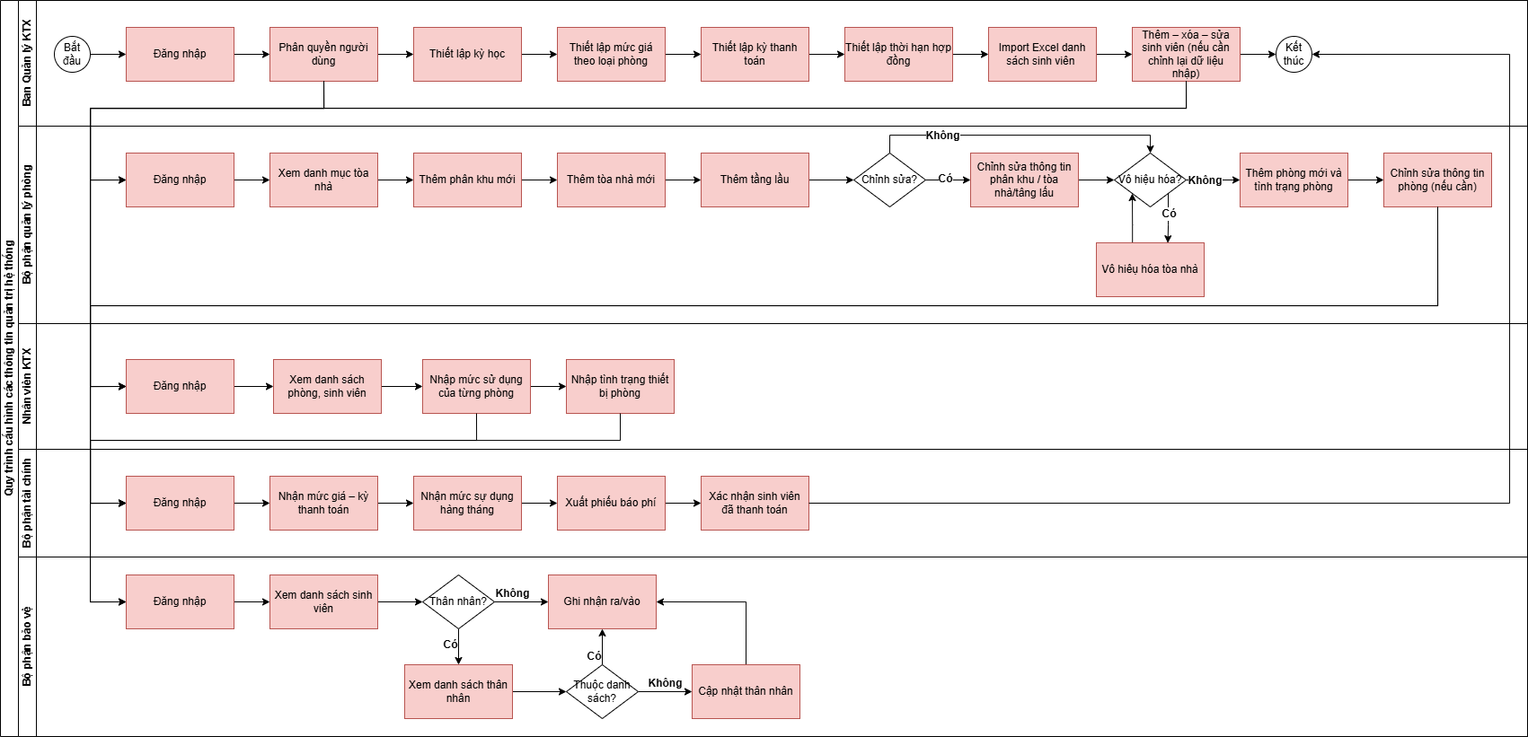
2. Quy trình cấu hình các thông tin quản trị hệ thống (Nhật Linh)

3. Quy trình đăng ký ký túc xá (Nhật Linh)
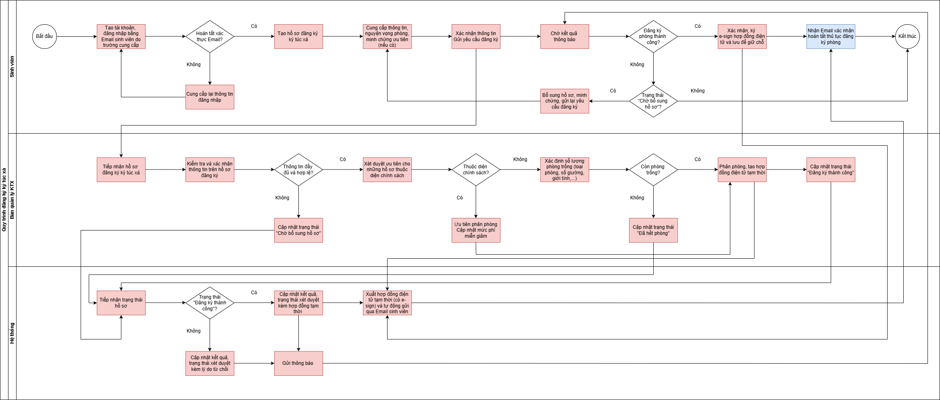

4. Quy trình vào ở ký túc xá (Phú, Tài)
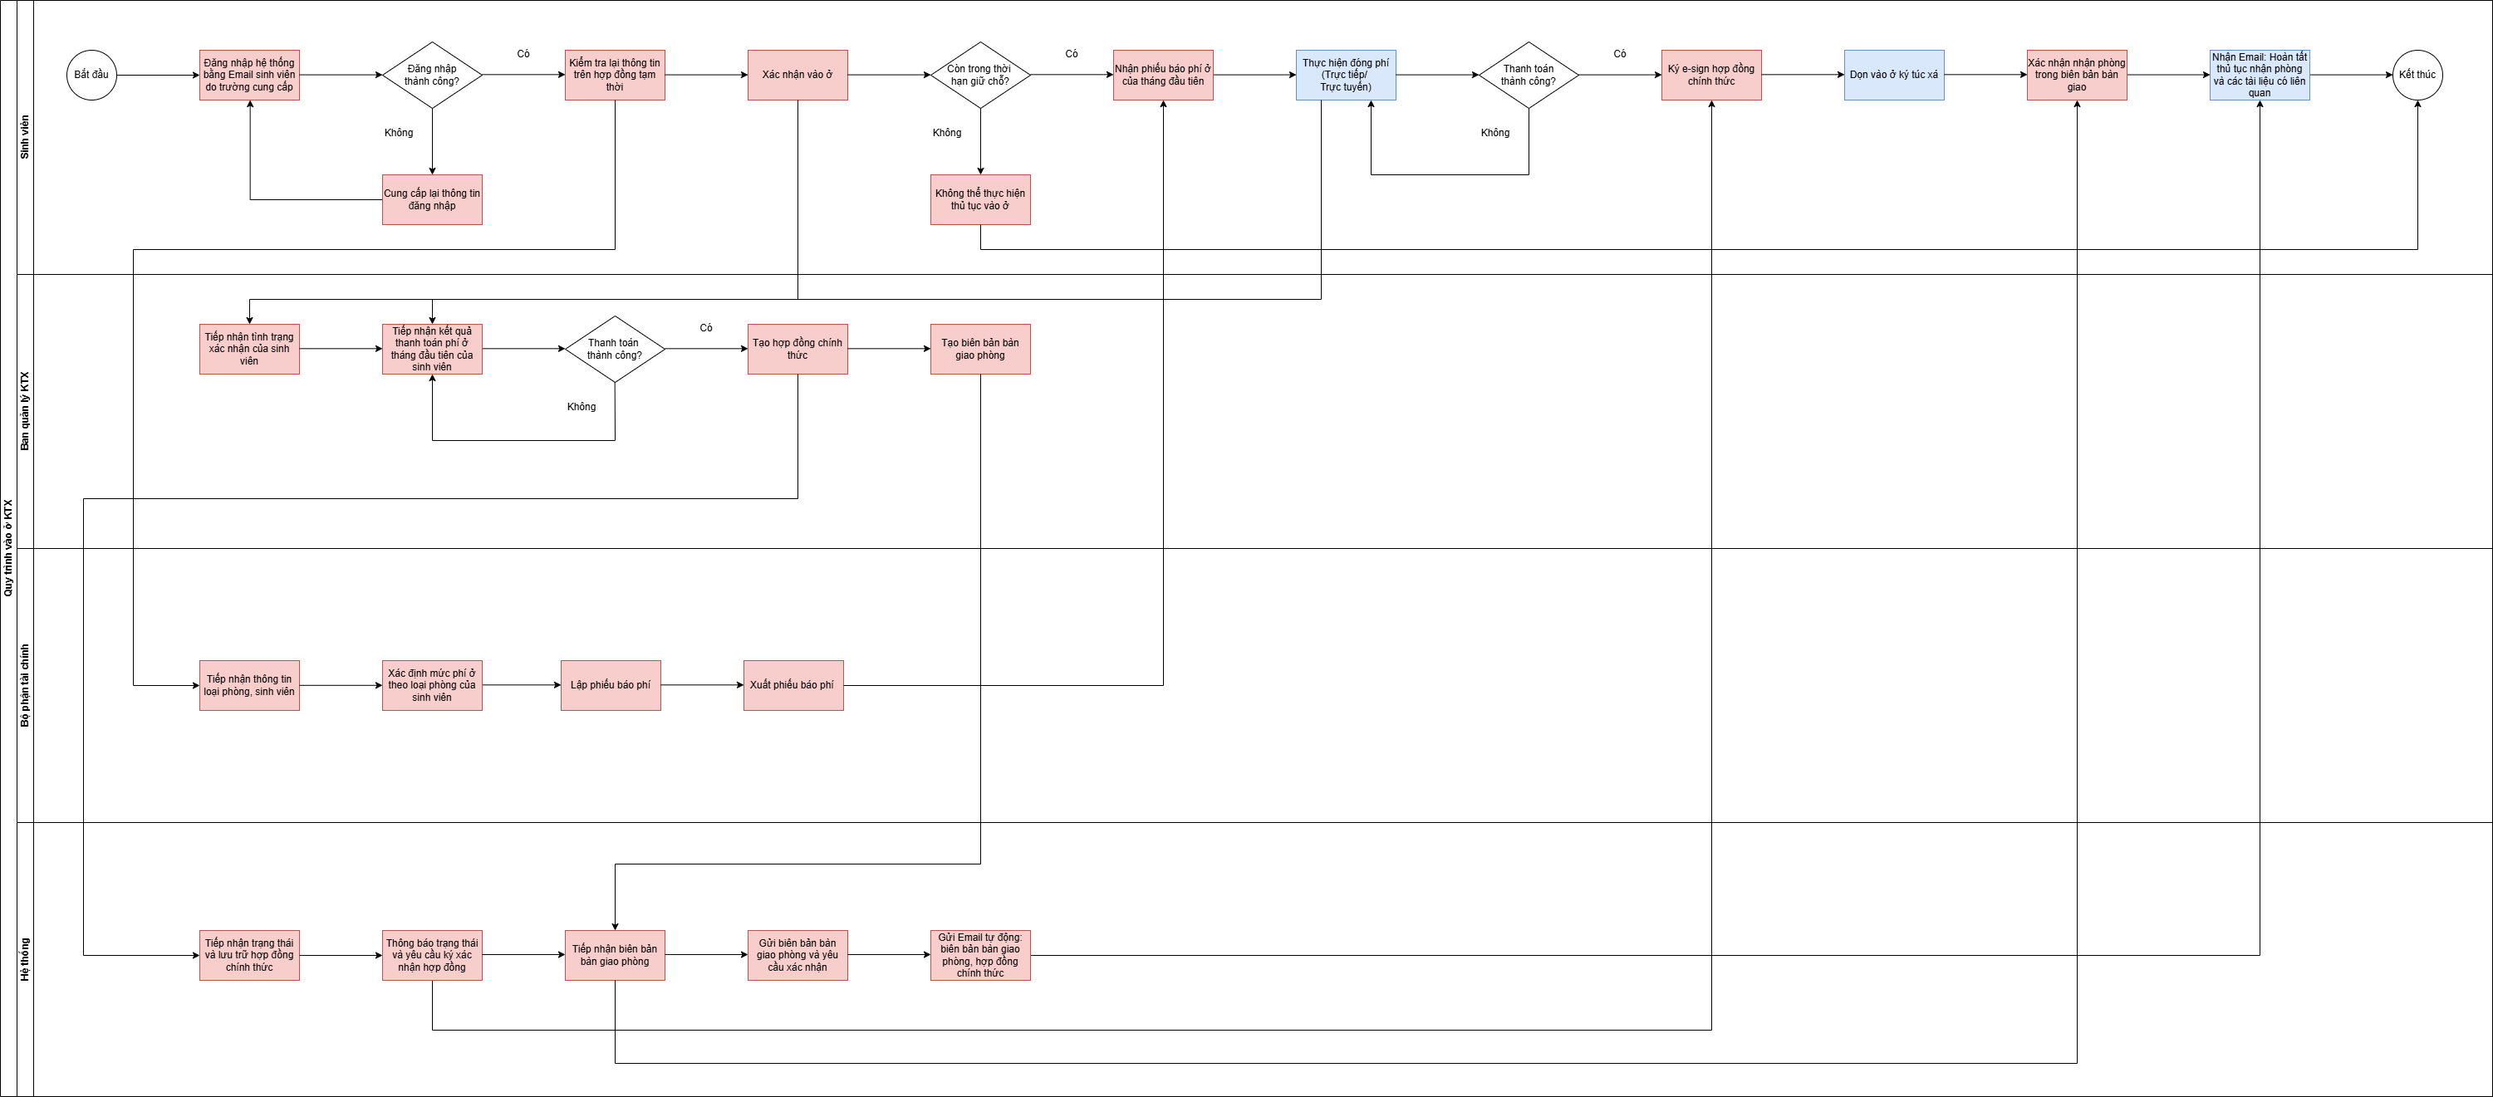

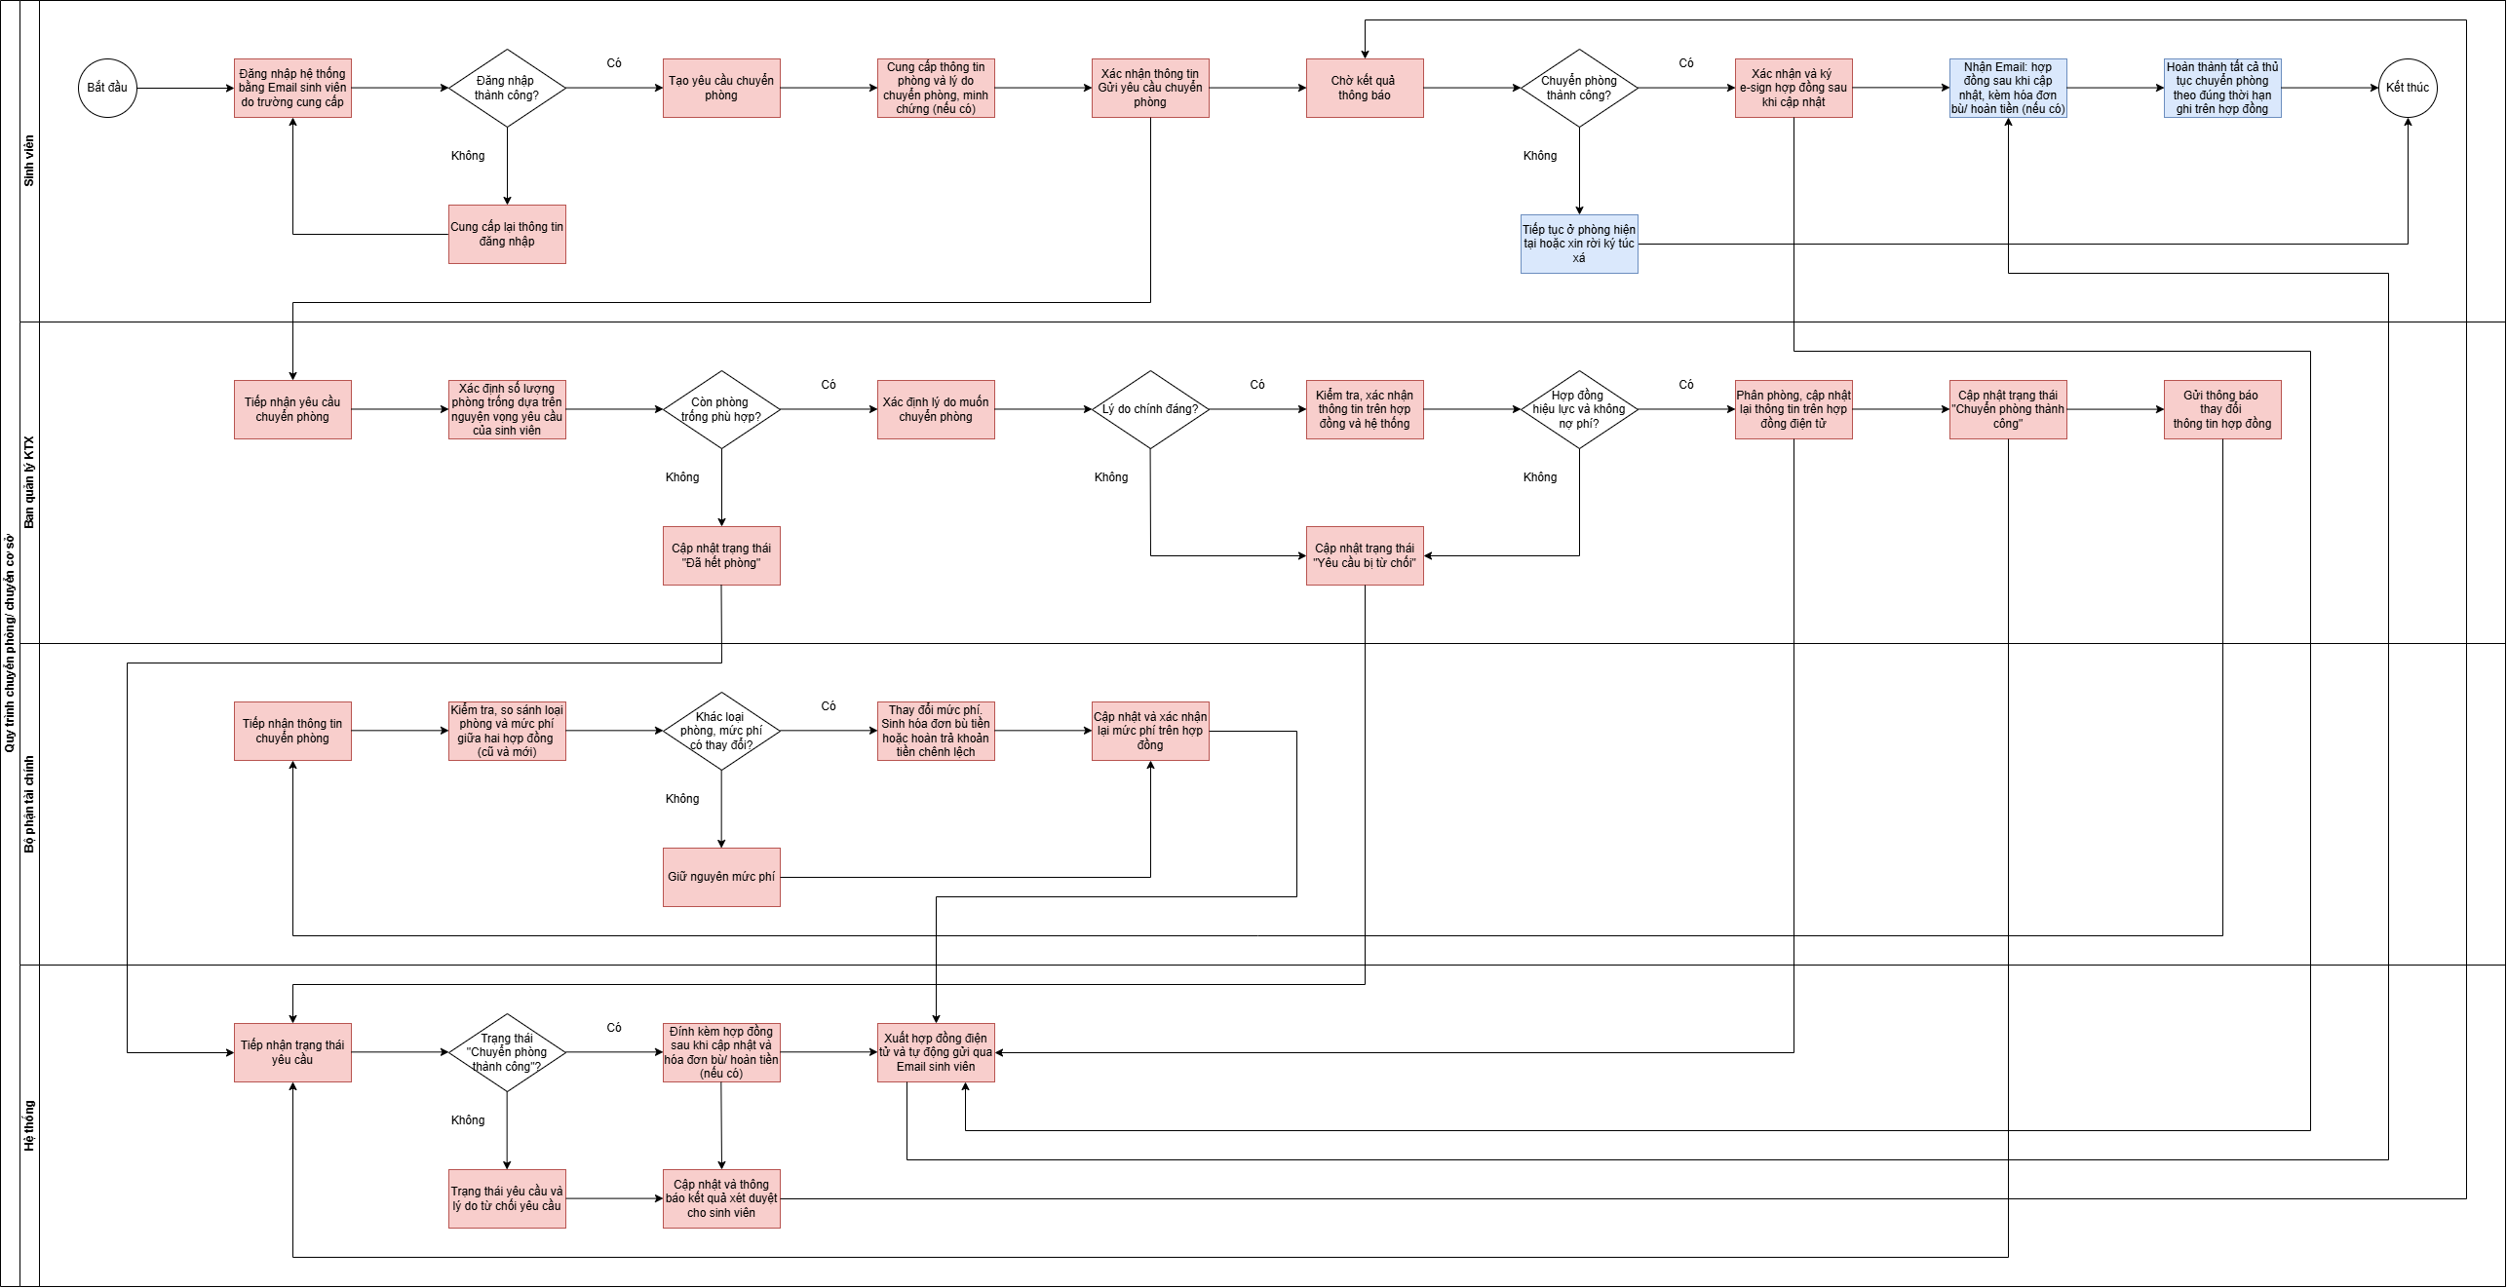
5. Quy trình chuyển phòng (Nhật Linh)

6. Quy trình xuất phiếu báo phí hàng tháng (Tài, Nhi)
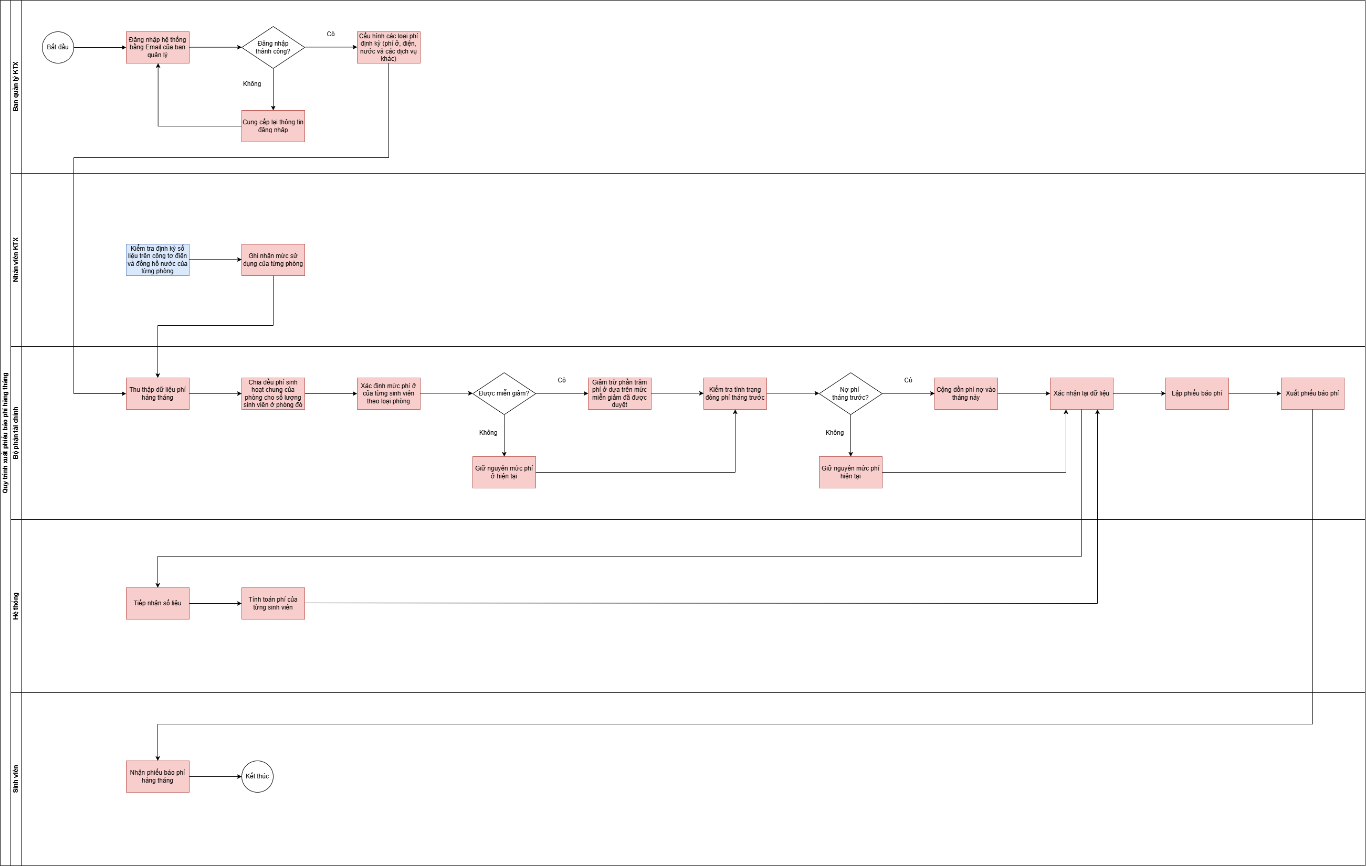

7. Quy trình đóng phí của sinh viên (Kim, Nhi)
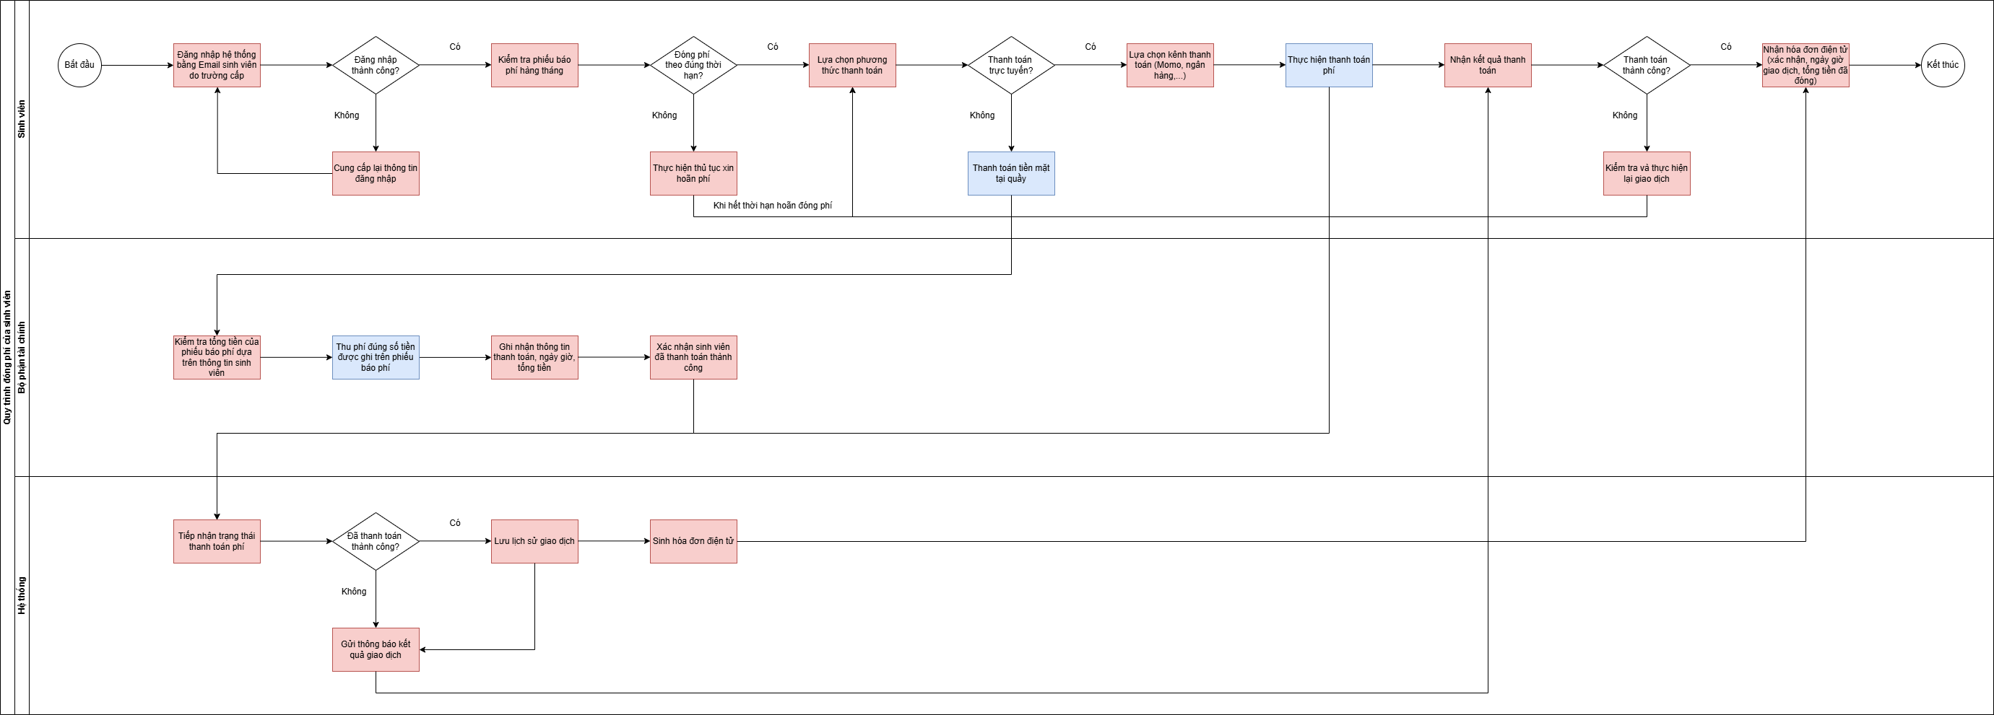

8. Quy trình kết thúc ở ký túc xá (Kim, Thịnh)
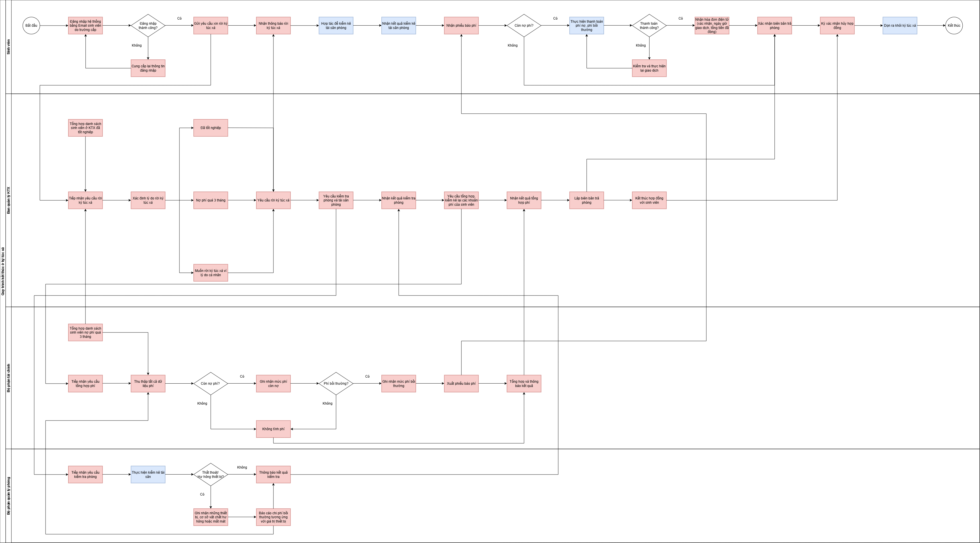

9. Quy trình xin giảm hoặc hoãn đóng phí ở ký túc xá (Tài, Thịnh)
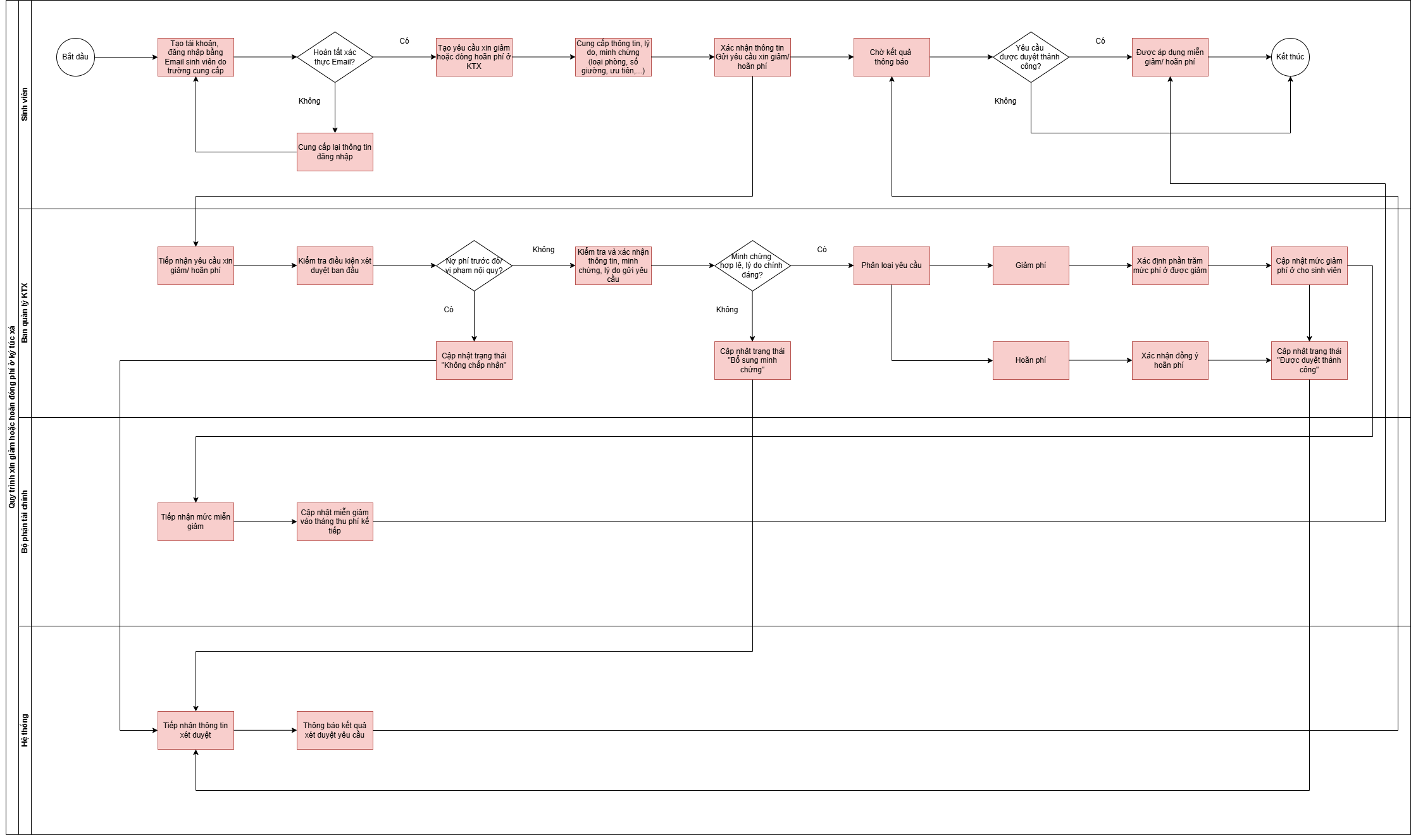

10. Thống kê báo cáo (Phú, Kim)
11. Quy trình tiếp nhận thân nhân vào thăm (Nhi, Phú)

6.1.USM_SinhVien_Linh&Thịnh
User Story Map - [SINH VIÊN] |  |  |  | Nhật Linh & Tiến Thịnh | Xong | Đã thống nhất
Hướng dẫn: Nhóm liệt kê Tất cả User Activities của User Group này vào đây. Sắp xếp Thứ tự User Activities mang tính logic, có thứ tự.
Với mỗi User Activity, nhóm tiếp tục phân tích để xác định các Steps và Details theo biểu mẫu.
Áp dụng kỹ thuật Prototyping để minh họa cho từng User activity
USER/PERSONA |  | Sinh viên đang sinh sống tại ký túc xá Trường Đại học Văn Lang, thuộc nhiều khóa và ngành học khác nhau. Họ thường xuyên cần thực hiện các thủ tục như đăng ký, đổi phòng, đóng phí, hoặc gửi yêu cầu sửa chữa,... Sinh viên mong muốn có một hệ thống tiện lợi, minh bạch và nhanh chóng, giúp thực hiện các thủ tục online thay vì phải đến trực tiếp, đồng thời có thể tra cứu thông tin phòng, hợp đồng, chi phí, nhận thông báo nhắc hạn và theo dõi tiến độ xử lý yêu cầu.
USER ACTIVITIES (HIGH LEVEL) | UA1_Đăng ký ký túc xá | UA2_Xác nhận vào ở ký túc xá | UA3_Thanh toán phí hàng tháng | UA4_Gửi yêu cầu xin miễn giảm phí

ACTIVITY | UA1_Đăng ký ký túc xá | BUSINESS RULES : Các quy định tác động đến việc thực hiện hành động này của user trên phần mềm BR1: Chỉ sinh viên có tài khoản đăng nhập hợp lệ của Trường Đại học Văn Lang mới được đăng ký ký túc xá. BR2: Mỗi sinh viên chỉ được đăng ký 1 chỗ trong 1 phòng tại một thời điểm. BR3: Sinh viên phải hoàn tất toàn bộ hồ sơ cá nhân, thông tin quan trọng trước khi gửi yêu cầu đăng ký. BR4: Sau khi yêu cầu được xét duyệt, hệ thống tự động gửi thông báo yêu cầu sinh viên ký e-sign xác nhận hợp đồng tạm thời. BR5: Chỗ ở chỉ được tạm giữ cho sinh viên trong thời hạn trên hợp đồng tạm thời, nếu sinh viên không thực hiện thủ tục xác nhận vào ở trong thời gian trên thì mất chỗ.
STEPS | 1. Truy cập và đăng nhập hệ thống ký túc xá | 2. Tạo hồ sơ đăng ký ký túc xá | 3. Cung cấp thông tin, nguyện vọng và đầy đủ minh chứng | 4. Xác nhận thông tin trên hồ sơ và gửi yêu cầu đăng ký | 5. Theo dõi kết quả xét duyệt | 6. Xác nhận, ký e-sign hợp đồng tạm thời để giữ chỗ tạm thời
DETAILS | 1.1. Truy cập vào hệ thống ký túc xá "Dormitory Portal VLU" | 2.1. Chọn "Đăng ký ký túc xá" | 3.1. Nhập đầy đủ thông tin cá nhân và nguyện vọng (nếu có) | 4.1. Kiểm tra lại tính chính xác của những thông tin đã cung cấp | 5.1. Xem "Trạng thái hiện tại" trong "Đăng ký ký túc xá" | 6.1. Nhận và kiểm tra lại thông tin, điều khoản hợp đồng tạm thời
 | 1.2. Chọn "Đăng nhập" | 2.2. "Tạo hồ sơ mới" | 3.2. Upload toàn bộ giấy tờ theo quy định (ảnh thẻ, CCCD,...) | 4.2. Chọn "Cam kết toàn bộ thông tin là thật" | 5.1.1. Nếu "Đăng ký thành công". Thực hiện bước kế tiếp | 6.2. Ký tên vào mục "Ký xác nhận hợp đồng tạm thời"
 | 1.3. Nhập tài khoản Email sinh viên VLU và mật khẩu | 2.3. Nhận hồ sơ trống và mã hồ sơ tự động từ hệ thống | 3.3. Upload đầy đủ minh chứng nếu thuộc diện chính sách | 4.3. Chọn "Gửi yêu cầu đăng ký" | 5.1.2. Nếu "Chờ bổ sung hồ sơ". Quay lại thực hiện bước 3 | 6.3. Chọn "Cam kết chấp thuận hợp đồng"
 | 1.4. Bấm nút "Đăng nhập" |  |  |  | 5.1.3. Nếu "Đã hết phòng". Kết thúc quy trình | 6.4. Chọn "Xác nhận hợp đồng và ký kết"
LINK OF PROTOTYPES | https://www.figma.com/design/bTbZUqdn9BotIdfrcbIOY4/VLU_Dormitory_Portal?node-id=605-261&t=fPZsycFT0a9MzAnj-1

ACTIVITY | UA2_Xác nhận vào ở ký túc xá | BUSINESS RULES : Các quy định tác động đến việc thực hiện hành động này của user trên phần mềm BR1: Sinh viên chỉ xác nhận vào ở sau khi hồ sơ đã được duyệt bởi ban quản lý ký túc xá. BR2: Chỗ ở chỉ được tạm giữ cho sinh viên trong thời hạn trên hợp đồng tạm thời, nếu sinh viên không thực hiện thủ tục xác nhận vào ở trong thời gian trên thì mất chỗ. BR3: Hợp đồng chính thức chỉ có hiệu lực sau khi sinh viên hoàn tất đóng phí ở của tháng đầu tiên theo quy định. BR4: Sinh viên chỉ nhận được hóa đơn thanh toán sau khi đã thanh toán phí thành công. BR5: Mỗi sinh viên chỉ sở hữu duy nhất 1 hợp đồng chính thức có hiệu lực tại 1 thời điểm.
STEPS | 1. Truy cập và đăng nhập hệ thống ký túc xá | 2. Xác nhận và hoàn tất thủ tục vào ở đúng thời hạn | 3. Hoàn thành đóng phí ở của tháng đầu tiên | 4. Xác nhận, ký e-sign hợp đồng chính thức | 5. Xác nhận đã nhận phòng
DETAILS | 1.1. Truy cập vào hệ thống ký túc xá "Dormitory Portal VLU" | 2.1. Chọn "Thực hiện thủ tục vào ở" | 3.1. Nhận phiếu báo phí ở của tháng đầu tiên | 4.1. Nhận, kiểm tra thông tin,điều khoản hợp đồng chính thức | 5.1. Nhận "Biên bản bàn giao phòng"
 | 1.2. Chọn "Đăng nhập" | 2.1.1. Nếu trong thời gian quy định. Thực hiện bước kế tiếp | 3.2. Lựa chọn phương thức thanh toán (trực tiếp/ trực tuyến) | 4.2. Ký tên vào mục "Ký xác nhận hợp đồng chính thức" | 5.2. Chọn "Xác nhận nhận phòng" sau khi đã dọn vào ở thành công
 | 1.3. Nhập tài khoản Email sinh viên VLU và mật khẩu | 2.1.2. Nếu ngoài thời gian quy định. Nút xác nhận bị vô hiệu hóa | 3.3. Kiểm tra và xác nhận thông tin, số tiền thanh toán | 4.3. Chọn "Cam kết chấp thuận hợp đồng" | 5.3. Xem thông tin phòng ở trang chủ hoặc "Phòng của tôi"
 | 1.4. Bấm nút "Đăng nhập" | 2.2. Chọn "Xác nhận vào ở ký túc xá"/ "Hủy xác nhận vào ở ký túc xá" | 3.4. Chọn "Xác nhận thanh toán" và nhận kết quả thanh toán | 4.4. Chọn "Xác nhận hợp đồng và ký kết"
LINK OF PROTOTYPES | https://www.figma.com/design/bTbZUqdn9BotIdfrcbIOY4/VLU_Dormitory_Portal?node-id=605-261&t=fPZsycFT0a9MzAnj-1

ACTIVITY | UA3_Thanh toán phí hàng tháng | BUSINESS RULES : Các quy định tác động đến việc thực hiện hành động này của user trên phần mềm BR1: Chỉ sinh viên có hợp đồng đang hiệu lực ở trong ký túc xá mới nhận được phiếu báo phí và thực hiện thanh toán phí hàng tháng. BR2: Sinh viên phải thực hiện thanh toán đầy đủ trong thời gian 10 ngày kể từ ngày nhận được phiếu báo phí. BR3: Nếu không thể thanh toán kịp trong thời gian quy định, sinh viên phải thực hiện xin hoãn phí (tối đa 5 ngày). BR4: Nếu quá hạn mà sinh viên vẫn chưa thanh toán, thì hệ thống ghi nhận công nợ vào tháng sau và gửi thông báo cảnh cáo cho sinh viên. BR5: Sinh viên có thể thanh toán qua nhiều phương thức (thanh toán trực tuyến hoặc trực tiếp). BR6: Sinh viên chỉ nhận được hóa đơn thanh toán sau khi đã thanh toán phí thành công.
STEPS | 1. Truy cập và đăng nhập hệ thống ký túc xá | 2. Nhận phiếu báo phí hàng tháng | 3. Chọn phương thức thanh toán | 4. Thực hiện giao dịch thanh toán | 5. Nhận thông báo tình trạng thanh toán | 6. Nhận hóa đơn thanh toán điện tử | 7. Gửi yêu cầu đối soát lại giao dịch
DETAILS | 1.1. Truy cập vào hệ thống ký túc xá "Dormitory Portal VLU" | 2.1. Chọn "Thanh toán phí" | 3.1. Chọn "Thanh toán" | 4.1. Xác nhận lại số tiền, mã giao dịch và thông tin giao dịch | 5.1. Chọn "Lịch sử giao dịch" | 6.1. Chọn "Hóa đơn thanh toán" | 7.1. Chọn "Yêu cầu đối soát giao dịch"
 | 1.2. Chọn "Đăng nhập" | 2.2. Kiểm tra danh sách các phiếu phí chưa thanh toán | 3.2. Chọn phương thức thanh toán dựa trên danh sách hệ thống | 4.2. Thực hiện thanh toán | 5.2. Xem danh sách các hoạt động đã giao dịch | 6.2. Xem và kiểm tra lại hóa đơn | 7.2. Cung cấp nội dung sai sót kèm minh chứng cụ thể
 | 1.3. Nhập tài khoản Email sinh viên VLU và mật khẩu | 2.3. Kiểm tra thời hạn thanh toán, chi tiết các khoản tiền và tổng tiền | 3.2.1. Nếu trực tiếp. Đóng tiền mặt cho Bộ phận tài chính | 4.2.1. Nếu thành công. Hệ thống cập nhật "Đã thanh toán" |  | 6.3. Xác nhận công nợ hiện tại | 7.3. Chọn "Gửi yêu cầu đối soát"
 | 1.4. Bấm nút "Đăng nhập" | 2.4. Nhấn xác nhận "Thông tin đúng" trước khi thanh toán | 3.2.2. Nếu trực tuyến. Chuyển đến Payment Gateway | 4.2.2. Nếu thất bại. Hệ thống báo lỗi giao dịch, yêu cầu thực hiện lại |  | 6.4. Nếu có sai sót, thực hiện bước kế tiếp | 7.4. Theo dõi tình trạng yêu cầu
LINK OF PROTOTYPES | https://www.figma.com/design/bTbZUqdn9BotIdfrcbIOY4/VLU_Dormitory_Portal?node-id=605-261&t=fPZsycFT0a9MzAnj-1

ACTIVITY | UA4_Gửi yêu cầu xin miễn giảm phí | BUSINESS RULES : Các quy định tác động đến việc thực hiện hành động này của user trên phần mềm BR1: Chỉ sinh viên có hợp đồng đang hiệu lực ở trong ký túc xá mới được gửi yêu cầu xin miễn giảm phí. BR2: Sinh viên phải có lý do chính đáng và minh chứng hợp lệ mới phê duyệt miễn giảm phí. BR3: Mỗi sinh viên chỉ cần gửi yêu cầu miễn giảm phí 1 lần, để áp dụng cho toàn bộ quá trình ở ký túc xá. BR4: Chỉ miễn giảm phí ở cho sinh viên. Còn những khoản phí sinh hoạt khác (điện, nước, internet,...) thì sinh viên bắt buộc đóng đủ dựa theo mức sử dụng.
STEPS | 1. Truy cập và đăng nhập hệ thống ký túc xá | 2. Tạo hồ sơ xin miễn giảm phí | 3. Cung cấp thông tin, trường hợp miễn giảm, minh chứng | 4. Xác nhận thông tin trên hồ sơ và gửi yêu cầu đăng ký | 5. Theo dõi kết quả xét duyệt
DETAILS | 1.1. Truy cập vào hệ thống ký túc xá "Dormitory Portal VLU" | 2.1. Chọn "Yêu cầu miễn giảm phí" | 3.1. Kiểm tra lại thông tin cá nhân | 4.1. Kiểm tra lại tính chính xác của những thông tin đã cung cấp | 5.1. Xem "Trạng thái hiện tại" trong "Yêu cầu miễn giảm phí"
 | 1.2. Chọn "Đăng nhập" | 2.2. "Tạo hồ sơ mới" | 3.2. Xác định "Trường hợp miễn giảm (lý do yêu cầu miễn giảm)" | 4.2. Chọn "Cam kết toàn bộ thông tin là thật" | 5.1.1. Nếu "Chấp nhận". Xem mức miễn giảm được áp dụng
 | 1.3. Nhập tài khoản Email sinh viên VLU và mật khẩu | 2.3. Nhận hồ sơ trống và mã hồ sơ tự động từ hệ thống | 3.3. Upload đầy đủ minh chứng | 4.3. Chọn "Gửi yêu cầu miễn giảm" | 5.1.2. Nếu "Chờ bổ sung hồ sơ". Quay lại thực hiện bước 3
 | 1.4. Bấm nút "Đăng nhập" |  |  |  | 5.1.3. Nếu "Từ chối". Kết thúc quy trình
LINK OF PROTOTYPES | https://www.figma.com/design/bTbZUqdn9BotIdfrcbIOY4/VLU_Dormitory_Portal?node-id=605-261&t=fPZsycFT0a9MzAnj-1

6.2.USM_BanQuanLyKTX_Kim&Tài
User Story Map - [BAN QUẢN LÝ KTX] |  |  |  | Thiên Kim & Phú Tài | Xong | Đã thống nhất
Hướng dẫn: Nhóm liệt kê Tất cả User Activities của User Group này vào đây. Sắp xếp Thứ tự User Activities mang tính logic, có thứ tự.
Với mỗi User Activity, nhóm tiếp tục phân tích để xác định các Steps và Details theo biểu mẫu.
Áp dụng kỹ thuật Prototyping để minh họa cho từng User activity
USER/PERSONA |  | Ban quản lý ký túc xá Trường Đại học Văn Lang, chịu trách nhiệm quản lý hợp đồng, quản lý thu phí, sắp xếp phòng ở và theo dõi tình hình sinh viên. Trong công việc hằng ngày, họ phải xử lý nhiều tác vụ như tổng hợp danh sách phòng trống, giải quyết yêu cầu đổi phòng và phản hồi thắc mắc của sinh viên,... dễ gặp tình trạng trùng lặp, sai sót và áp lực cao khi quản lý thủ công bằng Excel. Ban quản lý cần một hệ thống quản lý tập trung giúp theo dõi sinh viên, phòng ở, hợp đồng và các loại phí (điện, nước, internet) chính xác, minh bạch, tự động xuất báo cáo nhanh, giảm khối lượng giấy tờ thủ công, đồng thời đảm bảo an toàn và dễ truy xuất dữ liệu, từ đó nâng cao hiệu quả vận hành ký túc xá.
USER ACTIVITIES (HIGH LEVEL) | UA1_Cấu hình thông tin quản trị hệ thống | UA2_Xét duyệt đăng ký và xử lý vào ở | UA3_Quản lý hợp đồng và nhân khẩu | UA4_Xử lý miễn giảm phí |  |  |  |  | User này sử dụng hệ thống để làm gì? UA1 UA2

ACTIVITY | UA1_Cấu hình thông tin quản trị hệ thống | BUSINESS RULES : Các quy định tác động đến việc thực hiện hành động này của user trên phần mềm BR1: Chỉ người dùng đăng nhập tài khoản với vai trò Ban quản lý ký túc xá mới được phép truy cập và chỉnh sửa cấu hình thông tin hệ thống. BR2: Tất cả thay đổi trong phần cấu hình phải được xác nhận trước khi lưu. BR3: Mỗi thay đổi cấu hình phải được hệ thống ghi nhận (người thực hiện, thời gian thực hiện, nội dung điều chỉnh). BR4: Việc nhập dữ liệu cư dân hiện có phải đảm bảo chính xác, trùng khớp với thực tế. BR5: Mọi thao tác cấu hình và cập nhật dữ liệu phải được ghi nhật ký hệ thống
STEPS | 1. Truy cập và đăng nhập hệ thống ký túc xá | 2. Truy cập cấu hình thông tin hệ thống | 3. Thiết lập cấu trúc ký túc xá | 4. Cấu hình mức phí và chính sách thu phí |  |  |  |  | Để thực hiện UA thì user sẽ thực hiện các bước nào khi sử dụng phần mềm?
DETAILS | 1.1. Truy cập vào hệ thống ký túc xá "Dormitory Portal VLU" | 2.1. Chọn "Quản lý người dùng" | 3.1. Chọn "Tham số hệ thống" | 4.1. Chọn "Cập nhật dữ liệu"
 | 1.2. Chọn "Đăng nhập" | 2.2. Chọn tài khoản người dùng đã đăng nhập cần phân quyền | 3.2. Nhập năm, học kỳ, mức giá, kỳ thanh toán, thời hạn hợp đồng,... | 4.2. Chọn "Import file excel" để tải lên toàn bộ danh sách
 | 1.3. Nhập tài khoản Email ban quản lý và mật khẩu | 2.3. Gán vai trò, xác định quyền cho từng nhóm người dùng | 3.3. Kiểm tra lại và chọn "Xác nhận cập nhật" | 4.3. Có thể điều chỉnh thông tin phòng và sinh viên đang ở
 | 1.4. Bấm nút "Đăng nhập" | 2.4. Chọn "Xác nhận phân quyền" và bấm "Lưu cập nhật" | 3.4. Bấm "Lưu cập nhật" | 4.4. Chọn "Xác nhận cập nhật" và bấm "Lưu cập nhật"
LINK OF PROTOTYPES | https://www.figma.com/design/bTbZUqdn9BotIdfrcbIOY4/VLU_Dormitory_Portal?node-id=605-261&t=fPZsycFT0a9MzAnj-1

ACTIVITY | UA2_Xét duyệt đăng ký và xử lý vào ở | BUSINESS RULES : Các quy định tác động đến việc thực hiện hành động này của user trên phần mềm BR1: Chỉ người dùng đăng nhập tài khoản với vai trò Ban quản lý ký túc xá mới có quyền xét duyệt đăng ký và xử lý vào ở. BR2: Mỗi phòng chỉ được phân số sinh viên đúng quy định. BR3: Khi số lượng đăng ký vượt quá số lượng chỗ ở, hệ thống áp dụng ưu tiên xét duyệt theo tiêu chí (sinh viên năm nhất, sinh viên thuộc diện chính sách,...). BR4: Mỗi sinh viên chỉ có thể có một hồ sơ đăng ký đang chờ duyệt tại một thời điểm. BR5: Phân phòng phải căn cứ vào loại phòng và giới tính sinh viên.
STEPS | 1. Truy cập và đăng nhập hệ thống ký túc xá | 2. Tiếp nhận hồ sơ đăng ký từ sinh viên | 3. Kiểm tra và xác minh chi tiết thông tin hồ sơ | 4. Phân phòng | 5. Tạo hợp đồng tạm thời cho sinh viên | 6. Theo dõi xác nhận và thanh toán của sinh viên | 7. Kích hoạt hợp đồng chính thức sau khi đã thanh toán | 8. Tạo biên bản bàn giao phòng
DETAILS | 1.1. Truy cập vào hệ thống ký túc xá "Dormitory Portal VLU" | 2.1. Chọn "Danh sách hồ sơ đăng ký" | 3.1. Mở từng hồ sơ và kiểm tra đầy đủ các trường thông tin bắt buộc | 4.1. Xét danh sách phòng trống theo loại phòng, giới tính,... | 5.1. Chọn "Tạo hợp đồng tạm thời" | 6.1. Kiểm tra "Danh sách sinh viên đã xác nhận hợp đồng" | 7.1. Chọn "Tạo hợp đồng chính thức" | 8.1. Chọn "Tạo biên bản bàn giao phòng"
 | 1.2. Chọn "Đăng nhập" | 2.2. Lọc hồ sơ theo khóa học, diện ưu tiên, giới tính, trạng thái,... | 3.2. Kiểm tra các file giấy tờ bắt buộc, hình ảnh và minh chứng | 4.2. Phân phòng (ưu tiên diện chính sách và sinh viên năm nhất) | 5.2. Kiểm tra thông tin phòng, nội dung trên hợp đồng tạm thời | 6.2. Kiểm tra "Danh sách sinh viên đã xác nhận vào ở" | 7.2. Kiểm tra thông tin phòng, nội dung trên hợp đồng | 8.2. Kiểm tra thông tin phòng, tình trạng phòng trên biên bản
 | 1.3. Nhập tài khoản Email ban quản lý và mật khẩu |  | 3.3. Xác thực lại tính chính xác của dữ liệu | 4.3. Chọn "Xác nhận phân phòng" | 5.3. Xác định "Ngày bắt đầu vào ở" | 6.3. Kiểm tra "Danh sách sinh viên đã thanh toán phí ở" | 7.3. Chọn "Lưu và xuất hợp đồng chính thức" | 8.3. Chọn "Lưu và xuất biên bản bàn giao phòng"
 | 1.4. Bấm nút "Đăng nhập" |  | 3.4. Cập nhật, thông báo trạng thái nếu thông tin thiếu hoặc sai | 4.4. Cập nhật trạng thái "Đăng ký thành công" | 5.4. Chọn "Lưu và xuất hợp đồng tạm thời"
LINK OF PROTOTYPES | https://www.figma.com/design/bTbZUqdn9BotIdfrcbIOY4/VLU_Dormitory_Portal?node-id=605-261&t=fPZsycFT0a9MzAnj-1

ACTIVITY | UA3_Quản lý hợp đồng và nhân khẩu | BUSINESS RULES : Các quy định tác động đến việc thực hiện hành động này của user trên phần mềm BR1: Chỉ người dùng đăng nhập tài khoản với vai trò Ban quản lý ký túc xá mới có quyền quản lý hợp đồng và nhân khẩu. BR2: Mỗi sinh viên chỉ được phép có một hợp đồng đang hoạt động tại một thời điểm. BR3: Hợp đồng được liên kết với phòng ở cụ thể. Khi sinh viên chuyển phòng, phải cập nhật lại tình trạng hai phòng và điều chỉnh hợp đồng. BR4: Nếu sinh viên hoàn tất thủ tục kết thúc ở ký túc xá, hợp đồng phải được vô hiệu hóa.
STEPS | 1. Truy cập và đăng nhập hệ thống ký túc xá | 2. Truy cập danh sách hợp đồng | 3. Cập nhật thông tin, trạng thái trên hợp đồng | 4. Theo dõi, quản lý nhân khẩu
DETAILS | 1.1. Truy cập vào hệ thống ký túc xá "Dormitory Portal VLU" | 2.1. Chọn "Quản lý hợp đồng" | 3.1. Chọn "Cập nhật hợp đồng" | 4.1. Chọn "Quản lý nhân khẩu"
 | 1.2. Chọn "Đăng nhập" | 2.2. Có thể lọc theo thông tin sinh viên, khóa học, loại phòng,... | 3.2. Điều chỉnh thông tin (chuyển phòng, kết thúc ở,...) | 4.2. Chọn "Cập nhật nhân khẩu" thêm/xóa/ sửa sinh viên
 | 1.3. Nhập tài khoản Email ban quản lý và mật khẩu |  | 3.3. Xác định ngày hiệu lực | 4.3. Chọn "Xác nhận cập nhật" và bấm "Lưu cập nhật"
 | 1.4. Bấm nút "Đăng nhập" |  | 3.4. Chọn "Xác nhận cập nhật" và bấm "Lưu cập nhật"
LINK OF PROTOTYPES | https://www.figma.com/design/bTbZUqdn9BotIdfrcbIOY4/VLU_Dormitory_Portal?node-id=605-261&t=fPZsycFT0a9MzAnj-1

ACTIVITY | UA4_Xử lý miễn giảm phí | BUSINESS RULES : Các quy định tác động đến việc thực hiện hành động này của user trên phần mềm BR1: Chỉ người dùng đăng nhập tài khoản với vai trò Ban quản lý ký túc xá mới có quyền xử lý miễn giảm phí. BR2: Mỗi sinh viên chỉ được nộp 1 yêu cầu miễn giảm đang xử lý tại một thời điểm. BR3: Ban quản lý có quyền phê duyệt, từ chối hoặc yêu cầu bổ sung hồ sơ. BR4: Các yêu cầu được duyệt sẽ được chuyển sang bộ phận tài chính để cập nhật vào phiếu báo phí hàng tháng. BR5: Mỗi sinh viên chỉ cần gửi yêu cầu miễn giảm phí 1 lần, để áp dụng cho toàn bộ quá trình ở ký túc xá.
STEPS | 1. Truy cập và đăng nhập hệ thống ký túc xá | 2. Tiếp nhận yêu cầu miễn giảm phí | 3. Kiểm tra và xác minh thông tin hồ sơ | 4. Thực hiện xét duyệt yêu cầu | 5. Gửi kết quả duyệt và đồng bộ dữ liệu với bộ phận khác
DETAILS | 1.1. Truy cập vào hệ thống ký túc xá "Dormitory Portal VLU" | 2.1. Chọn "Miễn giảm phí" | 3.1. Mở từng hồ sơ và kiểm tra đầy đủ các trường thông tin bắt buộc | 4.1. Phê duyệt trạng thái hồ sơ | 5.1. Gửi thông báo kết quả cho sinh viên
 | 1.2. Chọn "Đăng nhập" | 2.2. Xem xét danh sách các yêu cầu | 3.2. Kiểm tra các file giấy tờ bắt buộc, hình ảnh và minh chứng | 4.1.1. Nếu "Chấp nhận". Cập nhật mức miễn giảm phù hợp | 5.2. Cập nhật lại dữ liệu, đồng bộ với các bộ phận khác
 | 1.3. Nhập tài khoản Email ban quản lý và mật khẩu | 2.3. Lọc yêu cầu theo các tường hợp, diện ưu tiên,... | 3.3. Xác thực lại tính chính xác của dữ liệu | 4.1.2. Nếu "Từ chối". Thông báo lý do từ chối
 | 1.4. Bấm nút "Đăng nhập" |  | 3.4. Cập nhật, thông báo trạng thái nếu thông tin thiếu hoặc sai | 4.1.3. Nếu "Chờ bổ sung hồ sơ". Thông báo cho sinh viên thực hiện
LINK OF PROTOTYPES | https://www.figma.com/design/bTbZUqdn9BotIdfrcbIOY4/VLU_Dormitory_Portal?node-id=605-261&t=fPZsycFT0a9MzAnj-1

6.3.USM_BoPhanQLPhong_Linh&Kim
User Story Map - [BỘ PHẬN QUẢN LÝ PHÒNG] |  |  |  | Nhật Linh & Thiên Kim | Xong | Đã thống nhất
Hướng dẫn: Nhóm liệt kê Tất cả User Activities của User Group này vào đây. Sắp xếp Thứ tự User Activities mang tính logic, có thứ tự.
Với mỗi User Activity, nhóm tiếp tục phân tích để xác định các Steps và Details theo biểu mẫu.
Áp dụng kỹ thuật Prototyping để minh họa cho từng User activity
USER/PERSONA |  | Bộ phận quản lý phòng của ký túc xá Trường Đại học Văn Lang, phụ trách theo dõi tình trạng phòng ở, kiểm tra cơ sở vật chất định kỳ và giám sát hoạt động sử dụng phòng của sinh viên. Trong công việc hằng ngày, bộ phận này cần nắm rõ tình trạng từng phòng, bao gồm phòng trống, phòng đang sử dụng, phòng cần bảo trì hoặc có phát sinh sự cố. Tuy nhiên, việc quản lý thủ công khiến thông tin dễ chậm cập nhật, thiếu đồng bộ và khó kiểm soát lịch sử sử dụng phòng. Do đó, họ cần một hệ thống quản lý tập trung, giúp giám sát tình trạng phòng theo thời gian thực, theo dõi lịch sử sử dụng và liên kết dữ liệu với các bộ phận liên quan, nhằm đảm bảo cơ sở vật chất được quản lý hiệu quả, chính xác và kịp thời.
USER ACTIVITIES (HIGH LEVEL) | UA1_Quản lý phân khu, tòa nhà và tầng lầu | UA2_Theo dõi và cập nhật tình trạng phòng ở | UA3_Quản lý cơ sở vật chất, thiết bị | UA4_Tổng hợp và báo cáo tình trạng phòng

ACTIVITY | UA1_Quản lý phân khu, tòa nhà và tầng lầu | BUSINESS RULES : Các quy định tác động đến việc thực hiện hành động này của user trên phần mềm BR1: Chỉ người dùng đăng nhập tài khoản với vai trò Bộ phận quản lý và Ban quản lý ký túc xá mới được phép phân khu- tòa- tầng. BR2: Mỗi tầng có số thứ tự bắt đầu từ 1, tăng dần và không trùng trong cùng tòa nhà. BR3: Không được xóa phân khu/tòa nhà/tầng nếu đã có phòng hoặc dữ liệu liên quan. BR4: Có thể kích hoạt/ vô hiệu hóa một phân khu hoặc tòa nhà.
STEPS | 1. Truy cập và đăng nhập hệ thống ký túc xá | 2. Truy cập quản lý cấu trúc ký túc xá | 3. Xem danh sách hiện có | 4. Thêm mới phân khu | 5. Thêm tòa nhà cho phân khu | 6. Thêm tầng lầu cho tòa nhà | 7. Chỉnh sửa thông tin | 8. Vô hiệu hóa/ kích hoạt | Để thực hiện UA thì user sẽ thực hiện các bước nào khi sử dụng phần mềm?
DETAILS | 1.1. Truy cập vào hệ thống ký túc xá "Dormitory Portal VLU" | 2.1. Chọn "Quản lý phân khu- tòa- tầng" | 3.1. Hiển thị danh sách phân khu | 4.1. Chọn “Thêm phân khu” | 5.1. Chọn “Thêm tòa nhà”, chọn phân khu cần thêm tòa nhà | 6.1. Chọn “Thêm tầng lầu”, chọn tòa nhà cần thêm tầng lầu | 7.1. Chọn "Cập nhật thông tin" | 8.1. Chọn phân khu hoặc tòa nhà
 | 1.2. Chọn "Đăng nhập" |  | 3.2. Mỗi phân khu chứa các danh sách tòa nhà | 4.2. Cung cấp đầy đủ thông tin phân khu | 5.2. Cung cấp đầy đủ thông tin tòa nhà | 6.2. Cung cấp đầy đủ thông tin tầng lầu | 7.2. Chọn mục cần chỉnh sửa thông tin | 8.2. Thay đổi trạng thái của phân khu/ tòa nhà
 | 1.3. Nhập tài khoản Email bộ phận quản lý phòng và mật khẩu |  | 3.3. Trong mỗi tòa nhà có danh sách các tầng và phòng. | 4.3. Kiểm tra, xác thực lại thông tin | 5.3. Kiểm tra, xác thực lại thông tin | 6.3. Kiểm tra, xác thực lại thông tin | 7.3. Điều chỉnh | 8.3. Xác nhận "Đồng ý"
 | 1.4. Bấm nút "Đăng nhập" |  | 3.4. Có thể lọc, tìm kiếm | 4.4. Chọn "Lưu cập nhật" | 5.4. Chọn "Lưu cập nhật" | 6.4. Chọn "Lưu cập nhật" | 7.4. Chọn "Lưu cập nhật" | 8.4. Chọn "Lưu cập nhật"
LINK OF PROTOTYPES | https://www.figma.com/design/bTbZUqdn9BotIdfrcbIOY4/VLU_Dormitory_Portal?node-id=605-261&t=fPZsycFT0a9MzAnj-1

ACTIVITY | UA2_Theo dõi và cập nhật tình trạng phòng ở | BUSINESS RULES : Các quy định tác động đến việc thực hiện hành động này của user trên phần mềm BR1: Chỉ người dùng đăng nhập tài khoản với vai trò Bộ phận quản lý và Ban quản lý ký túc xá mới được phép cập nhật tình trạng phòng ở. BR2: Không thể chuyển phòng sang trạng thái “Trống” nếu vẫn còn sinh viên hoặc hợp đồng đang hiệu lực. BR3: Không thể chuyển sang trạng thái “Đã ở” nếu phòng chưa đủ điều kiện hoạt động. BR4: Hệ thống tự động cập nhật trạng thái phòng sang “Đang dọn” khi sinh viên kết thúc hợp đồng và rời phòng.
STEPS | 1. Truy cập và đăng nhập hệ thống ký túc xá | 2. Truy cập theo dõi phòng | 3. Xem danh sách và trạng thái phòng hiện tại | 4. Kiểm tra chi tiết phòng | 5. Cập nhật tình trạng phòng
DETAILS | 1.1. Truy cập vào hệ thống ký túc xá "Dormitory Portal VLU" | 2.1. Chọn "Theo dõi, cập nhật phòng" | 3.1. Hiển thị danh sách tất cả phòng | 4.1. Xem chi tiết thông tin phòng | 5.1. Chọn "Cập nhật tình trạng phòng"
 | 1.2. Chọn "Đăng nhập" |  | 3.2. Có thể lọc, tìm kiếm, xem theo sơ đồ | 4.2. Kiểm tra thực trạng phòng | 5.2. Cập nhật trạng thái phòng
 | 1.3. Nhập tài khoản Email bộ phận quản lý phòng và mật khẩu |  |  | 4.3. So sánh và đánh giá | 5.3. Cung cấp mô tả/ đánh giá chi tiết
 | 1.4. Bấm nút "Đăng nhập" |  |  |  | 5.4. Chọn "Xác nhận cập nhật" và bấm "Lưu cập nhật"
LINK OF PROTOTYPES | https://www.figma.com/design/bTbZUqdn9BotIdfrcbIOY4/VLU_Dormitory_Portal?node-id=605-261&t=fPZsycFT0a9MzAnj-1

ACTIVITY | UA3_Quản lý cơ sở vật chất, thiết bị | BUSINESS RULES : Các quy định tác động đến việc thực hiện hành động này của user trên phần mềm BR1: Chỉ người dùng đăng nhập tài khoản với vai trò Bộ phận quản lý mới được phép quản lý cơ sở vật chất, thiết bị. BR2: Không thể xóa thiết bị đang được gắn với phòng có sinh viên đang ở. BR3: Khi thiết bị bị hỏng, sinh viên gửi yêu cầu bảo trì sang Bộ phận kỹ thuật. BR4: Khi thêm thiết bị mới, hệ thống yêu cầu nhập thông tin kiểm định. BR5: Định kỳ, Bộ phận quản lý phòng phải kiểm kê thiết bị và cập nhật lại tình trạng. BR6: Các báo cáo cơ sở vật chất phải thể hiện được: số lượng, tình trạng, giá trị hao mòn và lịch sử sửa chữa.
STEPS | 1. Truy cập và đăng nhập hệ thống ký túc xá | 2. Truy cập quản lý cơ sở vật chật, thiết bị | 3. Xem danh sách thiết bị hiện tại | 4. Thêm thiết bị mới | 5. Cập nhật thiết bị | 6. Cập nhật tình trạng thiết bị
DETAILS | 1.1. Truy cập vào hệ thống ký túc xá "Dormitory Portal VLU" | 2.1. Chọn "Cơ sở vật chất và thiết bị" | 3.1. Hiển thị danh sách thiết bị theo phân khu/ tòa/ tầng/ phòng | 4.1. Chọn "Thêm thiết bị" | 5.1. Chọn "Cập nhật thiết bị" | 6.1. Chọn "Cập nhật tình trạng thiết bị"
 | 1.2. Chọn "Đăng nhập" |  | 3.2. Mỗi thiết bị kèm tình trạng, ngày nhập, vị trí, giá trị | 4.2. Nhập tất cả thông tin bắt buộc | 5.2. Nhập tất cả thông tin cần cập nhật, bổ sung | 6.2. Cập nhật trạng thái/ Đánh giá chất lượng thiết bị
 | 1.3. Nhập tài khoản Email bộ phận quản lý phòng và mật khẩu |  | 3.3. Có thể lọc, tìm kiếm | 4.3. Chọn "Xác nhận thêm" và bấm "Lưu cập nhật" | 5.3. Chọn "Xác nhận cập nhật" và bấm "Lưu cập nhật" | 6.3. Cung cấp mô tả/ đánh giá chi tiết
 | 1.4. Bấm nút "Đăng nhập" |  |  |  |  | 6.4. Chọn "Xác nhận cập nhật" và bấm "Lưu cập nhật"
LINK OF PROTOTYPES | https://www.figma.com/design/bTbZUqdn9BotIdfrcbIOY4/VLU_Dormitory_Portal?node-id=605-261&t=fPZsycFT0a9MzAnj-1

ACTIVITY | UA4_Tổng hợp và báo cáo tình trạng phòng | BUSINESS RULES : Các quy định tác động đến việc thực hiện hành động này của user trên phần mềm BR1: Chỉ người dùng đăng nhập tài khoản với vai trò Bộ phận quản lý phòng mới được tổng hợp và báo cáo tình trạng phòng. BR2: Dữ liệu báo cáo lấy từ nhật ký cập nhật phòng và thiết bị. BR3: Báo cáo được lập theo kỳ (tuần, tháng, năm). BR4: Chỉ người phê duyệt có quyền gửi báo cáo chính thức cho Ban quản lý ký túc xá.
STEPS | 1. Truy cập và đăng nhập hệ thống ký túc xá | 2. Truy cập theo dõi phòng ở | 3. Chọn kỳ cần kiểm tra báo cáo | 4. Kiểm tra bảng thống kê và biểu đồ | 5. Xuất bảng báo cáo tình trạng phòng
DETAILS | 1.1. Truy cập vào hệ thống ký túc xá "Dormitory Portal VLU" | 2.1. Chọn "Báo cáo tổng hợp phòng" | 3.1. Chọn kỳ báo cáo (tuần, tháng, năm,...) | 4.1. Kiểm tra kết quả thống kê | 5.1. Chọn "Xác nhận xuất báo cáo"
 | 1.2. Chọn "Đăng nhập" |  | 3.2. Lọc dữ liệu theo khu, tòa, tầng, phòng, tình trạng,... | 4.2. Kiểm tra biểu đồ | 5.2. Chọn "Xuất báo cáo"
 | 1.3. Nhập tài khoản Email bộ phận quản lý phòng và mật khẩu
 | 1.4. Bấm nút "Đăng nhập"
LINK OF PROTOTYPES | https://www.figma.com/design/bTbZUqdn9BotIdfrcbIOY4/VLU_Dormitory_Portal?node-id=605-261&t=fPZsycFT0a9MzAnj-1

6.4.USM_BoPhanTaiChinh_Nhi&Phú
User Story Map - [BỘ PHẬN TÀI CHÍNH] |  |  |  | Băng Nhi & Đắc Phú | Xong | Đã thống nhất
Hướng dẫn: Nhóm liệt kê Tất cả User Activities của User Group này vào đây. Sắp xếp Thứ tự User Activities mang tính logic, có thứ tự.
Với mỗi User Activity, nhóm tiếp tục phân tích để xác định các Steps và Details theo biểu mẫu.
Áp dụng kỹ thuật Prototyping để minh họa cho từng User activity
USER/PERSONA |  | Bộ phận tài chính của ký túc xá Trường Đại học Văn Lang, phụ trách kiểm soát thu chi và lập báo cáo tài chính. Công việc của họ bao gồm đối chiếu hóa đơn, kiểm tra hợp đồng sinh viên và tổng hợp số liệu thu chi hàng tháng. Tuy nhiên, việc quản lý thủ công với dữ liệu phân tán khiến quá trình đối soát và lập báo cáo mất nhiều thời gian, dễ sai sót và khó đảm bảo tính minh bạch khi phụ huynh hoặc sinh viên tra cứu thông tin. Bộ phận tài chính cần một hệ thống quản lý tập trung, hỗ trợ tự động hóa quy trình thu phí, nhắc hạn hợp đồng, lập báo cáo nhanh và chính xác, đồng thời minh bạch hóa dữ liệu tài chính, giúp nâng cao hiệu quả và độ tin cậy trong công tác quản lý ký túc xá.
USER ACTIVITIES (HIGH LEVEL) | UA1_Tổng hợp phí, miễn giảm và khoản phí phát sinh | UA2_Xuất phiếu báo phí hàng tháng | UA3_Quản lý đóng phí | UA4_Tổng hợp và báo cáo tài chính

ACTIVITY | UA1_Tổng hợp phí, miễn giảm và khoản phí phát sinh | BUSINESS RULES : Các quy định tác động đến việc thực hiện hành động này của user trên phần mềm BR1: Chỉ người dùng đăng nhập tài khoản với vai trò Bộ phận tài chính mới được tổng hợp các khoản phí. BR2: Dữ liệu tổng hợp phải đồng bộ với hợp đồng và các quyết định miễn giảm được duyệt từ Ban quản lý. BR3: Các khoản phát sinh (điện nước, bồi thường, vệ sinh,...) phải được thống kê từ Nhân viên ký túc xá hoặc Bộ phận quản lý phòng và phải có minh chứng kèm theo. BR4: Tất cả dữ liệu tổng hợp được khóa trước khi xuất báo cáo tháng.
STEPS | 1. Truy cập và đăng nhập hệ thống ký túc xá | 2. Truy cập quản lý phí | 3. Lấy dữ liệu từ hệ thống hợp đồng và miễn giảm | 4. Lấy dữ liệu các khoản phí phát sinh | 5. Khóa dữ liệu phí
DETAILS | 1.1. Truy cập vào hệ thống ký túc xá "Dormitory Portal VLU" | 2.1. Chọn "Quản lý phí" | 3.1. Chọn "Xuất dữ liệu phí" | 4.1. Chọn "Xuất dữ liệu phí phát sinh" | 5.1. Kiểm tra và rà soát lại toàn bộ dữ liệu
 | 1.2. Chọn "Đăng nhập" | 2.2. Chọn tháng cần tổng hợp dữ liệu | 3.2. Kiểm tra mức phí gốc theo loại phòng | 4.2. Kiểm tra mức phí phát sinh theo từng trường hợp | 5.2. Chọn "Xác nhận tổng hợp tháng"
 | 1.3. Nhập tài khoản Email bộ phận tài chính và mật khẩu |  | 3.3. Kiểm tra, phân loại mức miễn giảm phí ở cho 1 số trường hợp | 4.3. Kiểm tra minh chứng ghi nhận phát sinh phí | 5.3. Chọn "Khóa dữ liệu"
 | 1.4. Bấm nút "Đăng nhập"
LINK OF PROTOTYPES | https://www.figma.com/design/bTbZUqdn9BotIdfrcbIOY4/VLU_Dormitory_Portal?node-id=605-261&t=fPZsycFT0a9MzAnj-1

ACTIVITY | UA2_Xuất phiếu báo phí hàng tháng | BUSINESS RULES : Các quy định tác động đến việc thực hiện hành động này của user trên phần mềm BR1: Chỉ người dùng đăng nhập tài khoản với vai trò Bộ phận tài chính mới được xuất phiếu báo phí hàng tháng. BR2: Chỉ khi dữ liệu tháng được khóa mới được phép xuất phiếu báo phí. BR3: Phiếu báo phí phải thể hiện rõ các khoản: Phí gốc, Miễn giảm, Phí phát sinh, Tổng cộng. BR4: Mỗi sinh viên chỉ có 1 phiếu báo phí cho mỗi tháng.
STEPS | 1. Truy cập và đăng nhập hệ thống ký túc xá | 2. Truy cập xuất phiếu báo phí | 3. Gửi thông báo và phiếu báo phí đến sinh viên
DETAILS | 1.1. Truy cập vào hệ thống ký túc xá "Dormitory Portal VLU" | 2.1. Chọn "Xuất phiếu báo phí" | 3.1. Kiểm tra tính chính xác trên phiếu báo phí
 | 1.2. Chọn "Đăng nhập" | 2.2. Chọn ngày/tháng xuất phiếu | 3.2. Chọn "Xác nhận phiếu"
 | 1.3. Nhập tài khoản Email bộ phận tài chính và mật khẩu | 2.3. Chọn "Xuất toàn bộ phiếu báo phí" | 3.3. Chọn "Xuất phiếu cho sinh viên"
 | 1.4. Bấm nút "Đăng nhập"
LINK OF PROTOTYPES | https://www.figma.com/design/bTbZUqdn9BotIdfrcbIOY4/VLU_Dormitory_Portal?node-id=605-261&t=fPZsycFT0a9MzAnj-1

ACTIVITY | UA3_Quản lý đóng phí | BUSINESS RULES : Các quy định tác động đến việc thực hiện hành động này của user trên phần mềm BR1: BR1: Chỉ người dùng đăng nhập tài khoản với vai trò Bộ phận tài chính mới xác nhận hoặc chỉnh sửa tình trạng đóng phí. BR2: Mỗi sinh viên phải thanh toán đầy đủ trong thời hạn quy định. BR3: Thanh toán có thể thực hiện qua chuyển khoản hoặc trực tiếp tại quầy. BR4: Hệ thống tự động cập nhật trạng thái sau khi thanh toán được xác nhận.
STEPS | 1. Truy cập và đăng nhập hệ thống ký túc xá | 2. Truy cập quản lý đóng phí | 3. Giải quyết trường hợp thanh toán bằng tiền mặt | 4. Theo dõi tình trạng thanh toán | 5. Xuất hóa đơn điện tử nếu trạng thái "Đã thanh toán"
DETAILS | 1.1. Truy cập vào hệ thống ký túc xá "Dormitory Portal VLU" | 2.1. Chọn "Quản lý đóng phí" | 3.1. Chọn "Thanh toán trực tiếp" | 4.1. Chọn "Tình trạng thanh toán" | 5.1. Chọn "Xuất hóa đơn điện tử"
 | 1.2. Chọn "Đăng nhập" | 2.2. Chọn tháng và lọc danh sách theo trạng thái | 3.2. Nhập mã giao dịch hoặc tra cứu bằng MSSV | 4.2. Lọc danh sách theo trạng thái thanh toán | 5.2. Kiểm tra lại nội dung hóa đơn
 | 1.3. Nhập tài khoản Email bộ phận tài chính và mật khẩu |  | 3.3. Nhập số tiền mặt mà sinh viên đã đóng | 4.3. Chọn "Xem chi tiết giao dịch" | 5.3. Nhấn “Ký số và tạo hóa đơn”
 | 1.4. Bấm nút "Đăng nhập" |  | 3.4. Chọn "Đã thanh toán"
LINK OF PROTOTYPES | https://www.figma.com/design/bTbZUqdn9BotIdfrcbIOY4/VLU_Dormitory_Portal?node-id=605-261&t=fPZsycFT0a9MzAnj-1

ACTIVITY | UA4_Tổng hợp và báo cáo tài chính | BUSINESS RULES : Các quy định tác động đến việc thực hiện hành động này của user trên phần mềm BR1: Sinh viên phải nộp đơn kèm minh chứng hợp lệ. BR2: Hệ thống chỉ xử lý khi được phê duyệt bởi Ban Quản lý KTX. BR3: Mọi quyết định giảm/hoàn phải có lý do cụ thể và lưu hồ sơ.
STEPS | 1. Truy cập và đăng nhập hệ thống ký túc xá | 2. Truy cập báo cáo tài chính | 3. Chọn kỳ cần kiểm tra báo cáo | 4. Kiểm tra bảng thống kê, số liệu và biểu đồ | 5. Xuất bảng báo cáo tài chính
DETAILS | 1.1. Truy cập vào hệ thống ký túc xá "Dormitory Portal VLU" | 2.1. Chọn "Báo cáo tổng hợp tài chính" | 3.1. Chọn kỳ báo cáo (tuần, tháng, năm,...) | 4.1. Kiểm tra kết quả thống kê | 5.1. Chọn "Xác nhận xuất báo cáo"
 | 1.2. Chọn "Đăng nhập" |  |  | 4.2. Kiểm tra số liệu | 5.2. Chọn "Xuất báo cáo"
 | 1.3. Nhập tài khoản Email bộ phận tài chính và mật khẩu |  |  | 4.3. Kiểm tra biểu đồ
 | 1.4. Bấm nút "Đăng nhập"
LINK OF PROTOTYPES | https://www.figma.com/design/bTbZUqdn9BotIdfrcbIOY4/VLU_Dormitory_Portal?node-id=605-261&t=fPZsycFT0a9MzAnj-1

8.Mô tả Yêu cầu Chức Năng
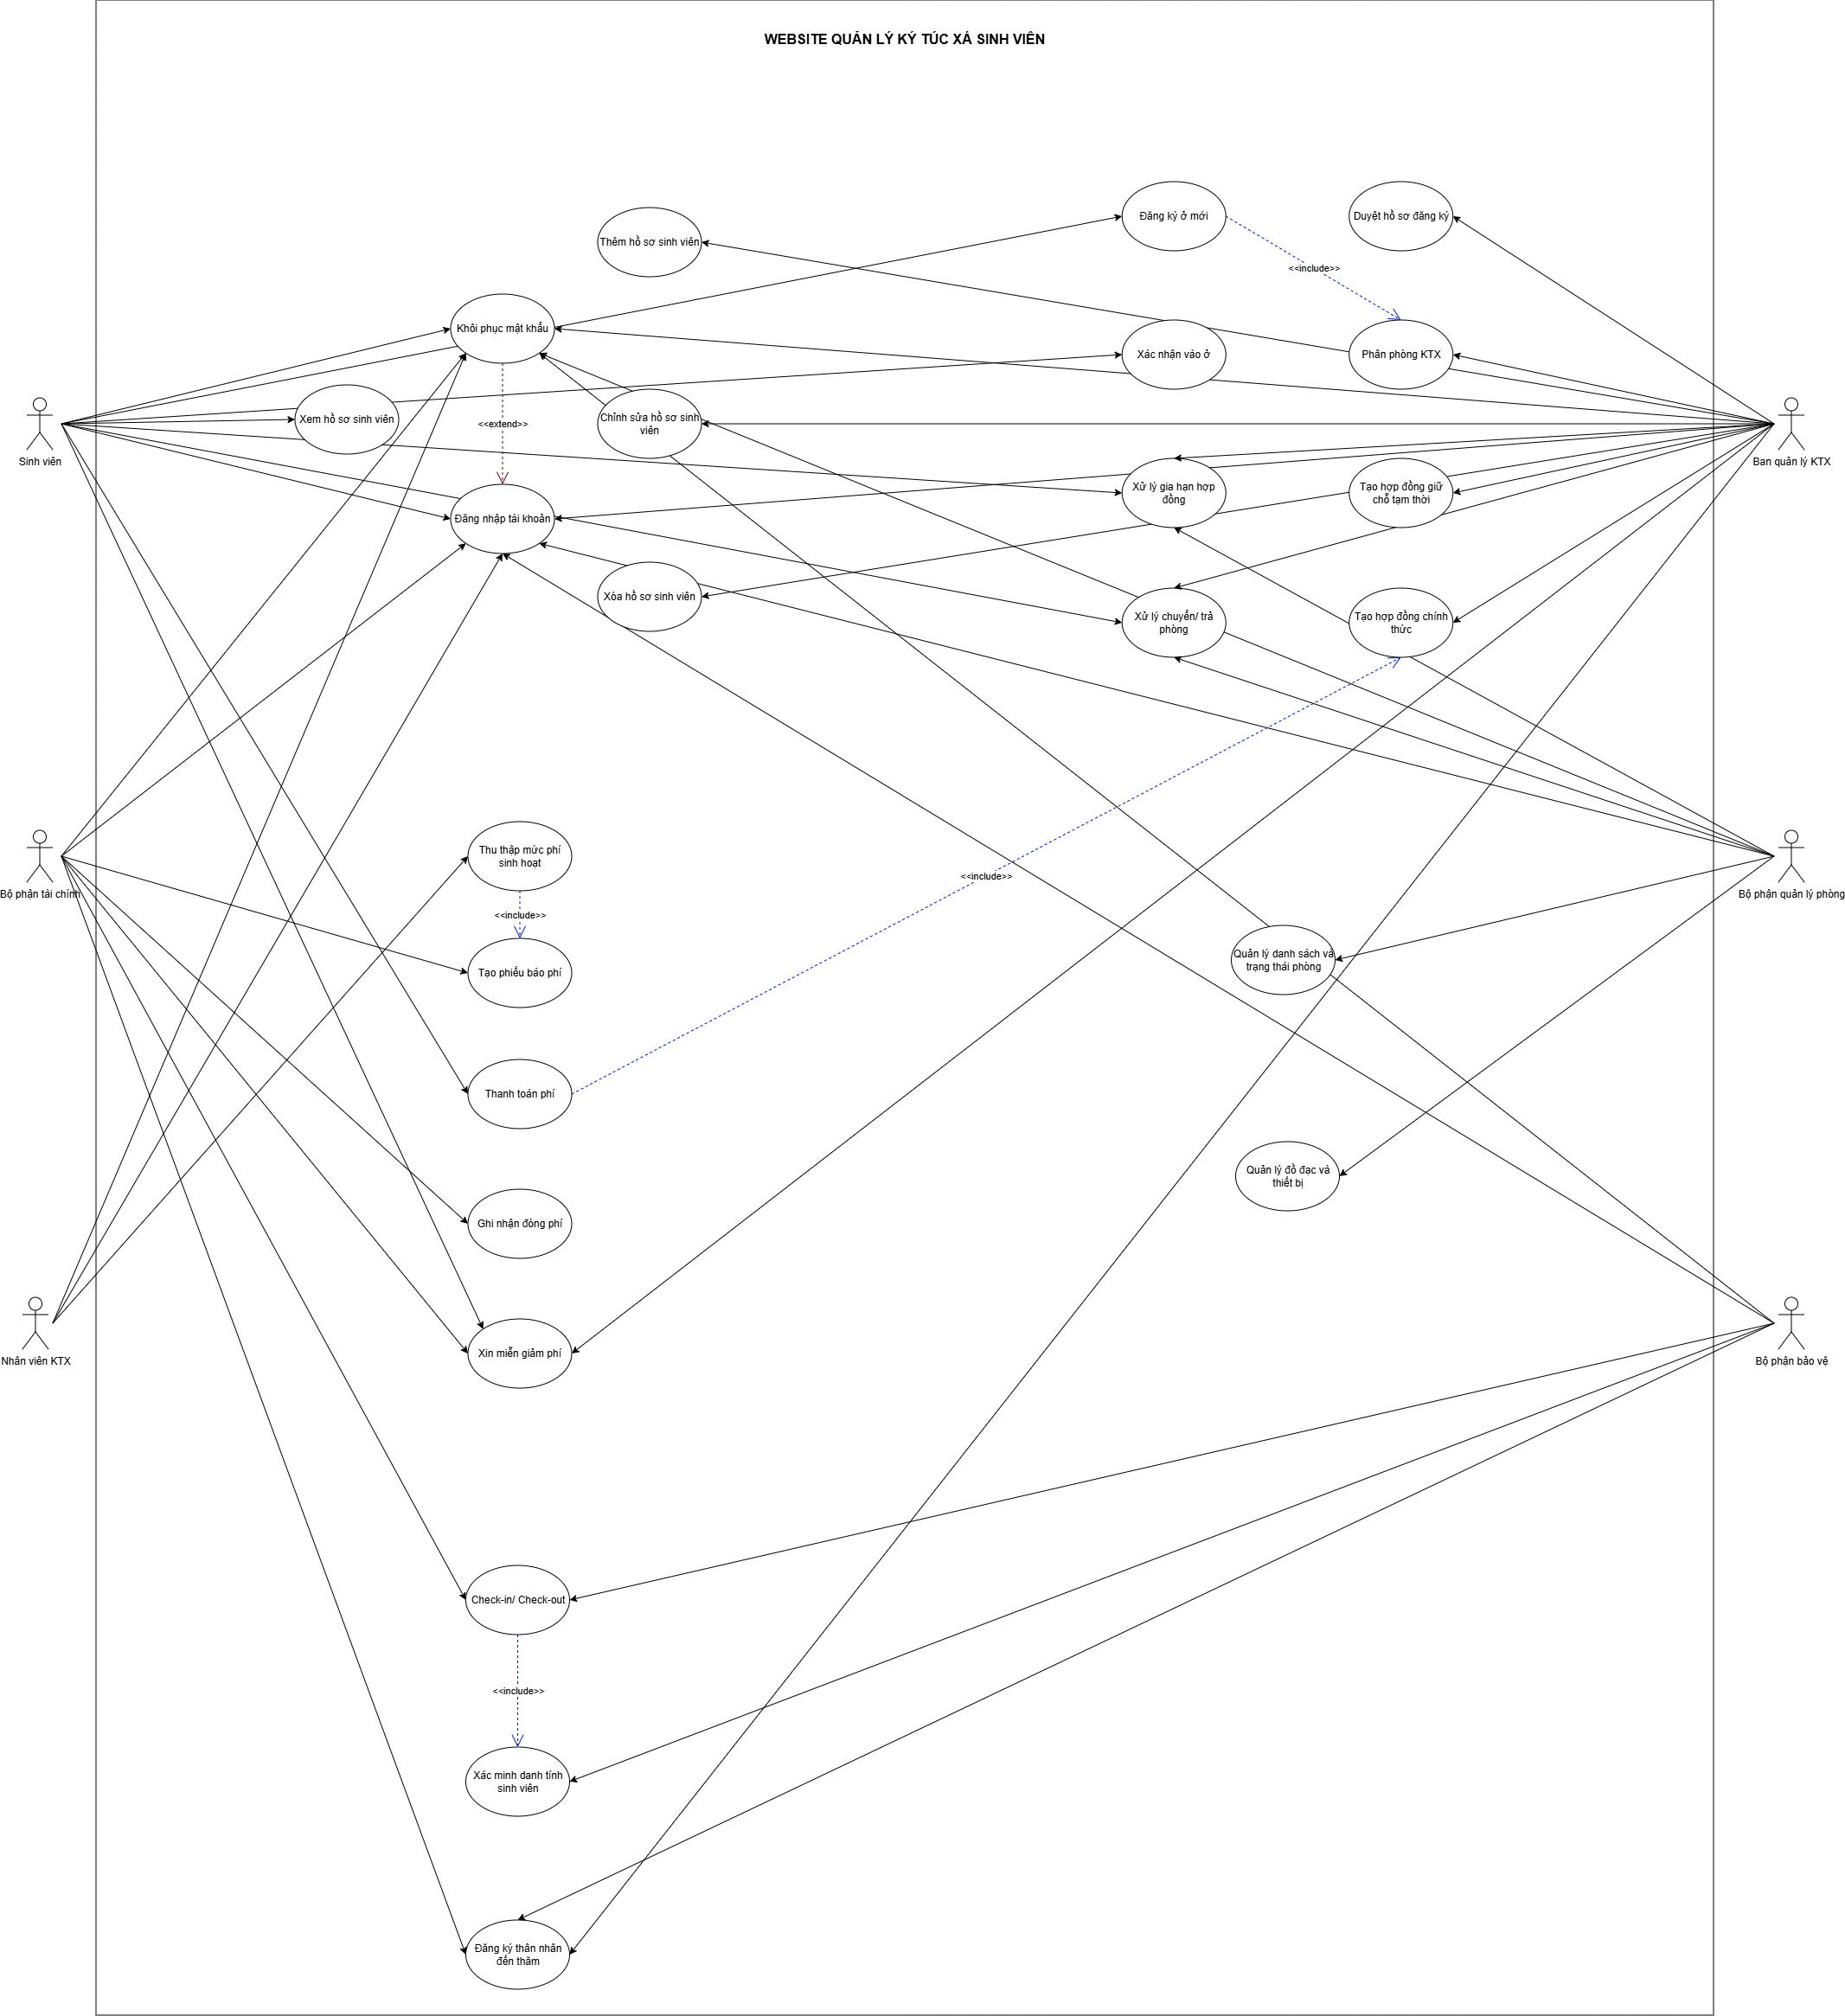
DANH SÁCH CÁC YÊU CẦU CHỨC NĂNG (FUNCTIONAL REQUIREMENTS)

TÍNH NĂNG (FEATURE) | YÊU CẦU CHỨC NĂNG (FUNCTIONAL REQUIREMENT) | MÔ TẢ (DESCRIPTION) | ID | PRIORITY | Phân công
Quản lý tài khoản cá nhân | Đăng ký tài khoản | Hệ thống cho phép người dùng đăng ký tài khoản theo form đăng ký hợp lệ | F01 | Cao | Nhật Linh Thiên Kim
 | Đăng nhập tài khoản | Hệ thống cho phép người dùng đăng nhập bằng email và mật khẩu đã đăng ký | F02 | Cao
 | Khôi phục mật khẩu | Hệ thống cho phép người dùng quên mật khẩu và đặt lại mật khẩu mới thông qua email xác thực | F03 | Cao
 | Đăng xuất tài khoản | Hệ thống cho phép người dùng kết thúc phiên làm việc và bảo vệ tài khoản | F04 | TB
 | Đổi mật khẩu | Hệ thống cho phép người dùng đổi mật khẩu để bảo vệ tài khoản | F05 | TB
Quản lý hồ sơ sinh viên | Thêm hồ sơ sinh viên | Hệ thống cho phép Ban quản lý KTX thêm mới hồ sơ sinh viên, nhập đầy đủ thông tin cá nhân, kiểm tra trùng MSSV | F06 | Cao | Phú Tài Nhật Linh
 | Chỉnh sửa hồ sơ sinh viên | Hệ thống cho phép Ban quản lý KTX cập nhật thông tin sinh viên, kiểm tra trùng MSSV, lưu lịch sử chỉnh sửa. Cho phép sinh viên chỉnh sửa một số thông tin. | F07 | Cao
 | Xóa hồ sơ sinh viên | Hệ thống cho phép xóa hồ sơ sinh viên chưa có hợp đồng hoặc đã rời ký túc xá | F08 | Cao
 | Xem danh sách hồ sơ sinh viên | Hệ thống cho phép xem tất cả hồ sơ, tìm kiếm, lọc, sắp xếp theo nhiều tiêu chí, xem trạng thái hồ sơ | F09 | Cao
 | Xem chi tiết hồ sơ sinh viên | Hệ thống cho phép xem thông tin cá nhân, tình trạng cư trú, liên hệ, trạng thái hồ sơ | F10 | Cao
 | Xem hồ sơ cá nhân | Hệ thống cho phép sinh viên đăng nhập và xem thông tin hồ sơ của mình | F11 | Cao
 | Chỉnh sửa thông tin liên lạc | Hệ thống cho phép sinh viên cập nhật số điện thoại, email, địa chỉ | F12 | Cao
 | Xem lịch sử thay đổi hồ sơ cá nhân | Hệ thống cho phép theo dõi các lần cập nhật thông tin trước đó | F13 | TB
 | Thông báo thay đổi hồ sơ cá nhân | Hệ thống gửi thông báo/email khi Ban quản lý chỉnh sửa hồ sơ sinh viên | F14 | TB
 | Thêm ảnh đại diện | Hệ thống cho phép cho phép sinh viên tải lên ảnh đại diện, giới hạn 1 ảnh, dung lượng < 2MB | F15 | TB
 | Tải hồ sơ PDF | Hệ thống cho phép tải hồ sơ cá nhân dưới dạng PDF | F16 | Thấp
Đăng ký ở mới | Xem danh sách hồ sơ đăng ký | Hệ thống cho phép xem danh sách sinh viên đăng ký ở KTX, thông tin cơ bản, trạng thái | F17 | Cao | Phú Tài Nhật Linh
 | Xem chi tiết hồ sơ đăng ký | Hệ thống cho phép xem thông tin cá nhân, liên hệ, cơ sở, loại phòng, trạng thái | F18 | Cao
 | Duyệt/từ chối hồ sơ | Hệ thống cho phép ban quản lý duyệt hoặc từ chối, hệ thống cập nhật trạng thái, gửi thông báo | F19 | Cao
 | Tạo hợp đồng tạm thời | Hệ thống cho phép liên kết với hồ sơ và phòng, gửi thông báo/email, giới hạn 1 hợp đồng | F20 | Cao
 | Phân phòng ký túc xá | Hệ thống cho phép gán phòng cho sinh viên, kiểm tra tình trạng, giới tính, sức chứa | F21 | Cao
 | Tạo hồ sơ đăng ký | Hệ thống hiển thị thông báo form đầy đủ, kiểm tra hợp lệ, gửi hồ sơ | F22 | Cao
 | Theo dõi trạng thái đăng ký | Hệ thống hiển thị trạng thái chờ duyệt, đã duyệt, bị từ chối, email thông báo | F23 | Cao
 | Ký hợp đồng giữ chỗ | Hệ thống cho phép sinh viên ký điện tử, hiển thị ngày ký, gửi email xác nhận | F24 | Cao
 | Lọc hồ sơ đăng ký | Hệ thống cho phép lọc theo khóa học, ưu tiên, giới tính, trạng thái | F25 | TB
 | Xem danh sách xác nhận hợp đồng giữ chỗ | Hệ thống cho phép xem danh sách sinh viên đã xác nhận hoặc chưa xác nhận hợp đồng | F26 | TB
 | Hủy hồ sơ đăng ký | Hệ thống cho phép xóa hồ sơ khỏi danh sách nếu hồ sơ chưa được duyệt | F27 | Thấp
 | Tải hợp đồng giữ chỗ PDF | Hệ thống cho phép xuất PDF hợp đồng tạm thời | F28 | Thấp
Xác nhận vào ở | Xác nhận vào ở | Hệ thống cho phép sinh viên xác nhận, hệ thống hiển thị phiếu báo phí tháng đầu | F29 | Cao | Phú Tài Nhật Linh
 | Thanh toán phí ở tháng đầu tiên | Hệ thống hiển thị số tiền, phương thức, cập nhật trạng thái | F30 | Cao
 | Xem hợp đồng chính thức | Hệ thống cho phép xem thông tin hợp đồng, quyền lợi, nghĩa vụ, không chỉnh sửa | F31 | Cao
 | Ký hợp đồng chính thức | Hệ thống cho phép ký điện tử, hiển thị ngày ký, email xác nhận | F32 | Cao
 | Xem danh sách sinh viên xác nhận vào ở | Hệ thống cho phép xem trạng thái xác nhận, lọc, tìm kiếm, chi tiết | F33 | Cao
 | Xem danh sách thanh toán phí ở tháng đầu | Hệ thống cho phép xem trạng thái thanh toán, tạo hợp đồng chính thức | F34 | Cao
 | Tạo biên bản bàn giao | Hệ thống cho phép ghi nhận bàn giao, tình trạng tài sản, hiển thị cho Ban quản lý và sinh viên | F35 | Cao
 | Tạo hợp đồng chính thức | Hệ thống chỉ cho phép tạo khi thanh toán xong, liên kết hợp đồng tạm thời, thông báo | F36 | Cao
 | Xem biên bản bàn giao phòng | Hệ thống cho phép xem thông tin phòng, bạn cùng phòng, tài sản, xác nhận nhận phòng | F37 | TB
 | Tải hợp đồng chính thức PDF | Hệ thống cho phép xuất PDF hợp đồng chính thức | F38 | TB
 | Xem thông tin phòng và bạn cùng phòng | Hệ thống cho phép xem thông tin phòng, bạn cùng phòng, thiết bị, không chỉnh sửa | F39 | TB
Gia hạn hợp đồng | Gửi yêu cầu gia hạn | Hệ thống cho phép sinh viên gửi yêu cầu gia hạn hợp đồng | F40 | Cao | Phú Tài Nhật Linh Đắc Phú
 | Nhận thông báo gia hạn | Hệ thống tự động thông báo 15 ngày trước hết hạn | F41 | Cao
 | Duyệt/ Từ chối gia hạn | Hệ thống cho phép xem và phê duyệt yêu cầu gia hạn, cập nhật thời gian kết thúc hợp đồng | F42 | Cao
 | Thanh toán phí gia hạn | Hệ thống cho phép tạo hóa đơn, sinh viên thanh toán, cập nhật trạng thái | F43 | Cao
 | Xem lịch sử gia hạn | Hệ thống cho phép theo dõi tần suất gia hạn, xuất Excel/PDF | F44 | TB
 | Thống kê gia hạn | Hệ thống cho phép báo cáo số lượng sinh viên đã/ chưa gia hạn, xuất Excel/PDF | F45 | TB
 | Đánh giá phòng trước khi gia hạn | Hệ thống cho phép đánh dấu phòng đủ/không đủ điều kiện, thông báo Ban quản lý | F46 | TB
Xử lý chuyển phòng / trả phòng | Tạo yêu cầu chuyển phòng | Hệ thống cho phép chọn lý do, phòng muốn chuyển, trạng thái “Chờ duyệt” | F47 | Cao | Nhật Linh Thiên Kim Đắc Phú
 | Tạo yêu cầu trả phòng | Hệ thống cho phép gửi trước 7 ngày, hệ thống thông báo Ban quản lý | F48 | Cao
 | Phê duyệt chuyển phòng | Hệ thống cho phép duyệt/từ chối, cập nhật phòng mới, ghi nhận lịch sử | F49 | Cao
 | Xác nhận trả phòng | Hệ thống cho phép hoàn tất thủ tục, cập nhật trạng thái phòng, xuất biên bản bàn giao | F50 | Cao
 | Kiểm tra chênh lệch phí chuyển phòng | Hệ thống cho phép tính phí thu/hoàn trả, cập nhật trạng thái | F51 | Cao
 | Cập nhật lại thông tin/ trạng thái hợp đồng sau khi chuyển/ trả phòng | Hệ thống cho phép cập nhật lại thông hợp đồng khi chuyển phòng và thay đổi trạng thái hợp đồng khi trả phòng | F52 | Cao
 | Cập nhật tình trạng phòng | Hệ thống cho phép cập nhật trạng thái phòng khi sinh viên chuyển/nhận phòng | F53 | Cao
 | Kiểm tra công nợ khi trả phòng | Hệ thống cho phép xác nhận công nợ, hoàn trả nếu có, cập nhật trạng thái | F54 | TB
 | Đánh giá trang thiết bị khi trả phòng | Hệ thống cho phép đánh giá tình trạng thiết bị, gửi thông tin hư hỏng cho Tài chính | F55 | TB
Quản lý danh sách phòng | Xem danh sách cơ sở, tòa nhà, tầng | Hệ thống cho phép xem danh sách cơ sở, tòa nhà và tầng, tìm kiếm theo tên | F56 | Cao | Tiến Thịnh
 | Thêm tòa nhà | Hệ thống cho phép thêm tòa nhà mới và hiển thị trong danh sách | F57 | Cao
 | Xem danh sách phòng | Hệ thống cho phép xem danh sách tất cả phòng với thông tin cơ bản | F58 | Cao
 | Thêm phân khu | Hệ thống cho phép thêm phân khu mới và chỉnh sửa/xóa sau khi tạo | F59 | TB
 | Thay đổi trạng thái tòa nhà/khu | Hệ thống cho phép thay đổi trạng thái hoạt động của tòa nhà/khu | F60 | TB
 | Lọc danh sách phòng | Hệ thống cho phép lọc phòng theo tiêu chí (loại, giới tính, số lượng…) | F61 | TB
 | Cập nhật thông tin tầng | Hệ thống cho phép sửa thông tin tầng và lưu cập nhật | F62 | Thấp
Quản lý tình trạng phòng | Xem chi tiết phòng | Hệ thống cho phép xem chi tiết thông tin phòng, số lượng sinh viên và trạng thái | F63 | Cao | Tiến Thịnh
 | Thêm thông tin phòng | Hệ thống cho phép thêm thông tin phòng mới và lưu cập nhật | F64 | Cao
 | Cập nhật trạng thái phòng | Hệ thống cho phép cập nhật trạng thái và thông tin phòng | F65 | Cao
 | Lọc trạng thái phòng | Hệ thống cho phép lọc các phòng theo trạng thái | F66 | Cao
Quản lý đồ đạc và thiết bị | Thêm thiết bị | Hệ thống cho phép thêm thiết bị mới và lưu thông tin | F67 | Cao | Tiến Thịnh
 | Xem chi tiết thiết bị | Hệ thống cho phép xem chi tiết thông tin thiết bị | F68 | Cao
 | Cập nhật thông tin thiết bị | Hệ thống cho phép cập nhật thông tin thiết bị | F69 | Cao
Tổng hợp và báo cáo | Lập báo cáo tổng hợp về quản lý phòng | Hệ thống cho phép tạo báo cáo về tình hình sử dụng phòng, tỷ lệ lấp đầy và các vấn đề phát sinh. | F70 | Cao | Tiến Thịnh Nhật Linh
 | Xuất báo cáo tổng hợp về quản lý phòng | Hệ thống cho phép xuất báo cáo dưới dạng PDF hoặc Excel. | F71 | Cao
 | Xem báo cáo tổng hợp quản lý phòng định kỳ | Hệ thống cho phép hiển thị báo cáo định kỳ với các chỉ số đánh giá hiệu quả vận hành KTX. | F72 | Cao
Xin miễn giảm phí | Tạo hồ sơ xin miễn giảm | Hệ thống cho phép sinh viên gửi hồ sơ xin miễn giảm phí | F73 | Cao | Nhật Linh Thiên Kim Đắc Phú
 | Xem trạng thái hồ sơ miễn giảm | Hệ thống cho phép sinh viên xem trạng thái hồ sơ xin miễn giảm | F74 | Cao
 | Xem danh sách yêu cầu miễn giảm | Hệ thống cho phép Ban quản lý xem danh sách hồ sơ xin miễn giảm | F75 | Cao
 | Xem chi tiết hồ sơ xin miễn giảm | Hệ thống cho phép Ban quản lý xem chi tiết và minh chứng hồ sơ | F76 | Cao
 | Phê duyệt hồ sơ miễn giảm | Hệ thống cho phép Ban quản lý phê duyệt, từ chối hoặc yêu cầu bổ sung hồ sơ | F77 | Cao
 | Xem hồ sơ miễn giảm đã được duyệt | Hệ thống cho phép bộ phận tài chính xem hồ sơ miễn giảm đã duyệt | F78 | Cao
 | Cập nhật mức miễn giảm vào phí ở | Hệ thống cho phép bộ phận tài chính cập nhật miễn giảm đã duyệt | F79 | Cao
 | Hủy hồ sơ xin miễn giảm | Hệ thống cho phép sinh viên hủy hồ sơ chưa duyệt | F80 | Thấp
Tạo phiếu báo phí | Thu thập mức sử dụng điện, nước, internet, phí khác | Hệ thống cho phép nhập số liệu điện, nước, internet và các phí sinh hoạt cho từng phòng để tính chi phí đầu người | F81 | Cao | Đắc Phú Nhật Linh
 | Tạo phiếu báo phí | Hệ thống cho phép tạo phiếu báo phí cho từng sinh viên với thông tin loại phí, số tiền và hạn đóng | F82 | Cao
 | Xem phiếu báo phí | Hệ thống cho phép sinh viên xem danh sách phiếu báo phí và chi tiết các khoản phải đóng | F83 | Cao
 | Chỉnh sửa phiếu báo phí | Hệ thống cho phép chỉnh sửa phiếu chưa phát hành và cập nhật lại thông tin phí | F84 | TB
 | Lưu lịch sử dữ liệu và thay đổi | Hệ thống cho phép lưu toàn bộ lịch sử nhập liệu, chỉnh sửa và thay đổi phí để minh bạch | F85 | Thấp
Ghi nhận và nhắc nhở đóng phí | Xem tổng hợp tình trạng đóng phí | Hệ thống cho phép hiển thị tổng hợp tình trạng đóng phí của toàn bộ sinh viên và lọc theo tháng, tòa, phòng | F86 | Cao | Băng Nhi
 | Gửi thông báo nhắc nhở sinh viên chưa đóng phí | Hệ thống cho phép tự động hoặc thủ công gửi thông báo nhắc nhở sinh viên chưa đóng phí | F87 | Cao
 | Xác nhận danh sách sinh viên đã đóng phí | Hệ thống cho phép cập nhật trạng thái thanh toán, lưu thông tin giao dịch và cập nhật công nợ | F88 | Cao
 | Theo dõi các khoản phí nợ quá hạn | Hệ thống cho phép đánh dấu sinh viên nợ quá hạn, xem danh sách nợ và gửi yêu cầu nhắc nhở | F89 | TB
 | Xem lịch sử đóng phí của sinh viên | Hệ thống cho phép xem lịch sử đóng phí của từng sinh viên và xuất biên lai điện tử | F90 | TB
Quản lý hóa đơn và biên lai | Tạo hóa đơn điện tử | Hệ thống cho phép ghi nhận thanh toán và tự tạo biên lai kèm theo hóa đơn tương ứng | F91 | Cao | Băng Nhi Nhật Linh
 | Xem hóa đơn điện tử | Hệ thống cho phép xem danh sách hóa đơn đã thanh toán và xem chi tiết hóa đơn | F92 | Cao
 | Tải hóa đơn điện tử | Hệ thống cho phép sinh viên tải hóa đơn điện tử | F93 | Cao
 | Xem lại lịch sử biên lai đã lập | Hệ thống cho phép xem danh sách biên lai, lọc theo nhiều tiêu chí và xem chi tiết biên lai | F94 | TB
Báo cáo thu – chi | Xuất báo cáo tổng hợp thu phí theo tháng | Hệ thống cho phép chọn kỳ báo cáo tuần/tháng/năm | F95 | Cao | Băng Nhi
 | Xuất danh sách sinh viên nợ phí quá 3 tháng | Hệ thống hiển thị bảng thống kê và biểu đồ thu chi trực quan | F96 | Cao
 | Xem báo cáo tổng hợp quản lý thu phí định kỳ | Hệ thống cho phép hiển thị báo cáo định kỳ với các số liệu thu chi của KTX. | F97 | Cao
 | Tổng hợp báo cáo miễn giảm theo từng mức miễn giảm | Hệ thống cho phép xuất báo cáo miễn giảm theo khóa học, loại miễn giảm | F98 | TB
Check-in/Check-out sinh viên | Quét mã thẻ ra/vào | Hệ thống cho phép sinh viên quét thẻ để check-in/check-out và ghi nhận thời gian | F99 | Cao | Nhật Linh Tiến Thịnh Thiên Kim
 | Xem danh sách sinh viên ra/vào | Hệ thống cho phép bảo vệ xem danh sách sinh viên check-in/check-out trong ngày | F100 | Cao
 | Xem thống kê lượt ra/vào | Hệ thống cho phép Ban quản lý xem báo cáo thống kê lượt ra/vào theo ngày, tuần, tháng | F101 | Cao
 | Xem lịch sử ra/vào | Hệ thống cho phép sinh viên xem lịch sử check-in/check-out của bản thân | F102 | TB
 | Xác minh danh tính sinh viên khi quét thẻ | Hệ thống cho phép bảo vệ xác minh thông tin sinh viên khi quét thẻ | F103 | TB
 | Thiết lập giờ giới nghiêm và cảnh báo vi phạm | Hệ thống cho phép Ban quản lý thiết lập giờ giới nghiêm và nhận cảnh báo khi vi phạm | F104 | TB
Đăng ký thân nhân đến thăm | Đăng ký thân nhân đến thăm | Hệ thống cho phép sinh viên đăng ký thân nhân đến thăm và gửi thông báo đến bảo vệ và Ban quản lý | F105 | Cao | Nhật Linh Tiến Thịnh Thiên Kim
 | Xem danh sách thân nhân đến trong ngày | Hệ thống cho phép bảo vệ xem danh sách thân nhân được đăng ký và xác minh danh tính | F106 | Cao
 | Duyệt/Từ chối yêu cầu tiếp nhận thân nhân | Hệ thống cho phép Ban quản lý duyệt hoặc từ chối yêu cầu đăng ký thân nhân | F107 | Cao
 | Cập nhật thời gian thân nhân ra/vào | Hệ thống cho phép bảo vệ quản lý và cập nhật thời gian khi thân nhân đến thăm | F108 | TB
 | Xem lịch sử thân nhân đến thăm | Hệ thống cho phép Ban quản lý xem lịch sử thân nhân đến thăm và xuất file thống kê | F109 | TB
 | Xem danh sách thân nhân đã đăng ký | Hệ thống cho phép xem danh sách thân nhân đã đăng ký và trạng thái duyệt | F110 | Thấp
Quản lý tài khoản người dùng | Xem danh sách người dùng | Hệ thống cho phép Ban quản lý xem danh sách tất cả người dùng trên hệ thống | F111 | Cao | Thiên Kim
 | Chỉnh sửa thông tin tài khoản | Hệ thống cho phép Ban quản lý chỉnh sửa thông tin tài khoản từng người dùng | F112 | Cao
 | Thêm tài khoản mới | Hệ thống cho phép Ban quản lý thêm tài khoản người dùng mới | F113 | Cao
 | Khóa người dùng | Hệ thống cho phép Ban quản lý khóa tài khoản, ngăn người dùng đăng nhập | F114 | Cao
 | Xóa người dùng | Hệ thống cho phép Ban quản lý xóa tài khoản người dùng khỏi hệ thống | F115 | Cao
Phân quyền truy cập | Cập nhật vai trò người dùng | Hệ thống cho phép Ban quản lý cập nhật vai trò để phân quyền truy cập | F116 | Cao
Cấu hình tham số hệ thống | Xem toàn bộ tham số | Hệ thống cho phép Ban quản lý xem toàn bộ các tham số hệ thống | F117 | Cao
 | Cấu hình giá trị tháng, học kỳ, mức giá, kỳ thanh toán, thời hạn hợp đồng | Hệ thống cho phép Ban quản lý thiết lập và cập nhật các tham số hệ thống | F118 | Cao
Cập nhật dữ liệu sinh viên và phòng ở | Import dữ liệu sinh viên | Hệ thống cho phép Ban quản lý import danh sách sinh viên hiện có vào hệ thống | F119 | Cao
 | Chỉnh sửa dữ liệu phòng và sinh viên | Hệ thống cho phép Ban quản lý chỉnh sửa thông tin phòng và sinh viên đang ở để cập nhật phù hợp thực tế | F120 | Cao

1. FEATURE TREE
Link vẽ Feature Tree: | https://miro.com/app/board/uXjVJm7z1KY=/

2. USE CASE DIAGRAM

